Тверская область
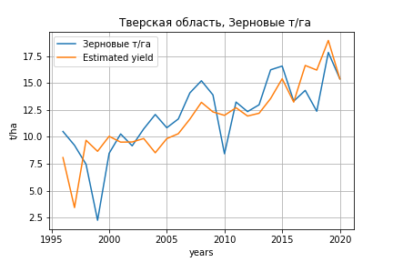
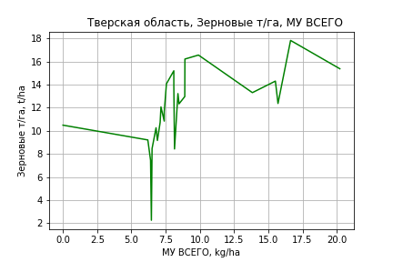
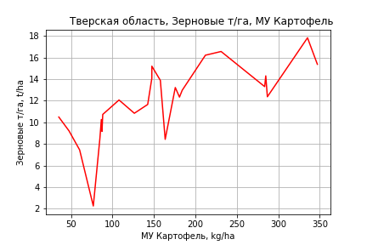
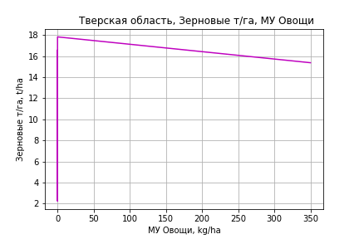
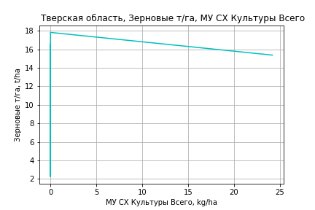
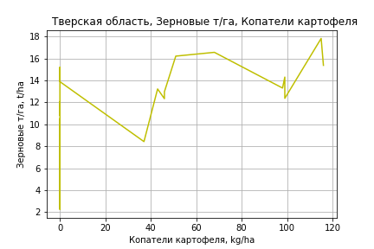
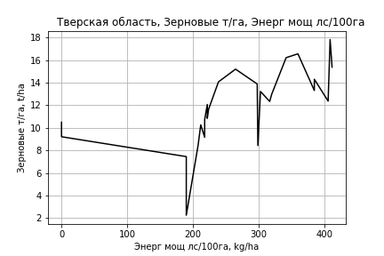
 | Тверская область
Зерновые т/га
Calculated on the basis of information in the (25) years: 1996.0-2020.0
 |  | Iteration 1 |  | Iteration 2 |  | Iteration 3 |  | Iteration 4 |  | Iteration 5 |  | Iteration 6 |  | Iteration 7 |  | Iteration 8 |  | Iteration 9 |  | Iteration 10 |  | Iteration 11
 |  | beta | P_value | beta | P_value | beta | P_value | beta | P_value | beta | P_value | beta | P_value | beta | P_value | beta | P_value | beta | P_value | beta | P_value | beta | P_value
Parameters | Variables
МУ ВСЕГО | C1 | 0.8010848161 | 0.18620671221 | 0.34868800555 | 0.14131977437 | 0.31009398954 | 0.19124846144 | 0.31009398954 | 0.19124846144 | 0.31009398954 | 0.19124846144 | 0.32930925904 | 0.17151213002 | 0.32655496451 | 0.16047229205 | 0.33448026156 | 0.13828234283 | 0.33656744023 | 0.12304664845 | 0.18180377693 | 0.44660751369 | 0.18149341179 | 0.43568365612
МУ Зерновые плюс зернобоб | C2 | -0.23865521734 | 0.4059193756
МУ Картофель | C3 | 0.062227136568 | 0.0075246924944 | 0.053129919699 | 0.0057711217976 | 0.040485086434 | 0.0079348443522 | 0.040485086434 | 0.0079348443522 | 0.040485086434 | 0.0079348443522 | 0.039020971051 | 0.010118203232 | 0.03857299175 | 0.0077045850276 | 0.038477981128 | 0.0062316730334 | 0.038116497644 | 0.0036949314548 | 0.034874783752 | 0.016544611279 | 0.034568342629 | 0.013882606879
МУ Овощи и бахчевые | C4 | -0.013780545046 | 0.23886638108 | -0.014190236526 | 0.21940662594
МУ Овощи | C5 | 0.037014914371 | 0.45520400975 | -0.0012321543454 | 0.94633166881 | 0.0030770703247 | 0.86711557339 | 0.0030770703247 | 0.86711557339 | 0.0030770703247 | 0.86711557339 | 0.017024695867 | 0.2553469856 | 0.016615983398 | 0.24617732485 | 0.016079995936 | 0.24545693494 | 0.016057117275 | 0.2323537426 | 0.0073973390339 | 0.62102931961 | 0.0073342306934 | 0.61492618787
МУ Подсолнечник | C6 | 3.5243614096E-16 | 0.7283536626 | 3.6686465219E-16 | 0.20162818785 | -9.6713265109E-17 | 0.88734679491
МУ Сахарная свекла | C7 | 2.7355902414E-15 | 0.083371665397 | -5.1720369464E-16 | 0.13556589302 | -9.115412808E-17 | 0.70979168033 | -1.1680670636E-15 | 0.12469382139
МУ СХ Культуры Всего | C8 | 0.002560301354 | 0.45520400975 | -8.5227441222E-05 | 0.94633166881 | 0.00021283926905 | 0.86711557339 | 0.00021283926905 | 0.86711557339 | 0.00021283926906 | 0.86711557338 | 0.0011775888887 | 0.2553469856 | 0.0011493184711 | 0.24617732485 | 0.0011122445119 | 0.24545693494 | 0.0011106620075 | 0.2323537426 | 0.00051166988946 | 0.62102931961 | 0.00050730472011 | 0.61492618787
Тракторы | C9 | 0.030930608454 | 0.1733653509 | 0.036156112769 | 0.098027838626 | 0.032222149193 | 0.13875152642 | 0.032222149193 | 0.13875152642 | 0.032222149193 | 0.13875152642 | 0.0070678167533 | 0.057074529041 | 0.0071691961368 | 0.044335787932 | 0.007456848235 | 0.027977390925 | 0.0075542825966 | 0.016464716868 | -0.00015157010713 | 0.86786733754
Тракторы колесные | C10 | -0.036406502559 | 0.27579172898 | -0.043354581979 | 0.17924413523 | -0.038542342598 | 0.23449055248 | -0.038542342598 | 0.23449055248 | -0.038542342598 | 0.23449055248
Опрыскиватели | C11 | 0.14131448707 | 0.28320844423 | 0.16494298338 | 0.19781152203 | 0.12192558028 | 0.32533562493 | 0.12192558028 | 0.32533562493 | 0.12192558028 | 0.32533562493 | -0.010614437141 | 0.84974809688
Копатели картофеля | C12 | 0.036274693307 | 0.67246141113 | 0.054978636983 | 0.50421931113 | 0.028902679717 | 0.72083220843 | 0.028902679717 | 0.72083220843 | 0.028902679717 | 0.72083220843 | 0.031811896947 | 0.69881465006 | 0.036919801869 | 0.62391526549 | 0.056412217544 | 0.26437957343 | 0.05720827722 | 0.23773340732 | 0.030197582201 | 0.57883941469 | 0.021575242162 | 0.17264309296
Машины для мин удобр | C13 | -0.15046327922 | 0.42420377259 | -0.11809649098 | 0.51436339679 | -0.15238550843 | 0.40698026484 | -0.15238550843 | 0.40698026484 | -0.15238550843 | 0.40698026484 | -0.065711104572 | 0.69944788215 | -0.054753158939 | 0.72373169747
Посев компл для зерн | C14 | 1.0435219812 | 0.43871956955 | 1.4691847305 | 0.24011029233 | 1.41287335 | 0.26643908545 | 1.41287335 | 0.26643908545 | 1.41287335 | 0.26643908545 | -0.038066634857 | 0.9175319888 | -0.068358760912 | 0.83125935727 | -0.027998719463 | 0.92351505871
Сеялки | C15 | -0.025162372226 | 0.75793127689 | -0.045819734387 | 0.55360306625 | -0.021003198772 | 0.78231138845 | -0.021003198772 | 0.78231138845 | -0.021003198772 | 0.78231138845 | -0.029226412057 | 0.70450191386 | -0.036593163567 | 0.57087722606 | -0.057630689434 | 0.025017539354 | -0.058544000468 | 0.011789009206
Энерг мощ лс/100га | C16 | 0.0038197123555 | 0.47185900463 | 0.0050968444464 | 0.31478137402 | 0.0088528992536 | 0.044066927881 | 0.0088528992536 | 0.044066927881 | 0.0088528992536 | 0.044066927881 | 0.008846485061 | 0.046322051126 | 0.009041976513 | 0.031052051312 | 0.0089039665535 | 0.028001383182 | 0.0089595170755 | 0.021554372295 | 0.013517084835 | 0.0016680319493 | 0.013578522836 | 0.0011573371686

 | R2 |  | 0.978 |  | 0.977 |  | 0.974 |  | 0.974 |  | 0.974 |  | 0.971 |  | 0.971 |  | 0.971 |  | 0.971 |  | 0.958 |  | 0.958
 | R2 adj. |  | 0.955 |  | 0.956 |  | 0.954 |  | 0.954 |  | 0.954 |  | 0.952 |  | 0.955 |  | 0.957 |  | 0.96 |  | 0.945 |  | 0.948
 | F-statistic |  | 41.927025695 |  | 46.277721001 |  | 48.05094243 |  | 48.05094243 |  | 48.05094243 |  | 50.858537946 |  | 60.123482639 |  | 71.272624709 |  | 86.196286159 |  | 72.951005421 |  | 92.004948404
 | F value |  | 5.9553958289E-08 |  | 1.1944747134E-08 |  | 3.5652872248E-09 |  | 3.5652872248E-09 |  | 3.5652872248E-09 |  | 9.8320466478E-10 |  | 1.2336476478E-10 |  | 1.4843235401E-11 |  | 1.5257493537E-12 |  | 4.2574380064E-12 |  | 4.220232228E-13
 | P value |  | 2.1725207487E+20 |  | 9.978009802E+18 |  | 2.0995869601E+18 |  | 5.3015792787E+18 |  | 7.8005870398E+17 |  | 6.0403426831E+17 |  | 1.8124173217E+18 |  | 2.8631500438E+17 |  | 1.3406532461E+18 |  | 6.1241370704E+17 |  | 8.8463392963E+17
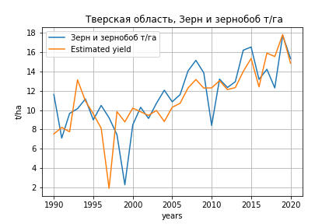
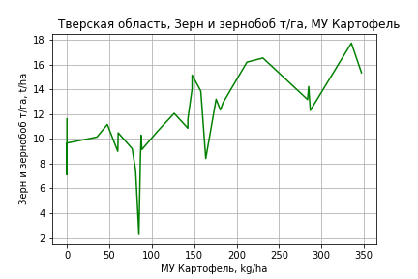
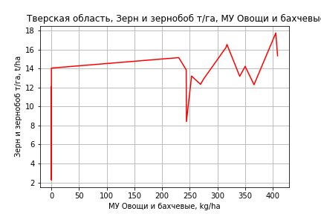
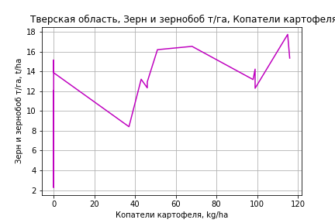
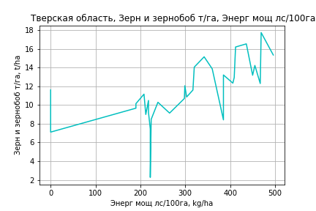
Зерн и зернобоб т/га
 |  | Iteration 1 |  | Iteration 2 |  | Iteration 3 |  | Iteration 4 |  | Iteration 5 |  | Iteration 6 |  | Iteration 7 |  | Iteration 8 |  | Iteration 9 |  | Iteration 10 |  | Iteration 11 |  | Iteration 12 |  | Iteration 13
 |  | beta | P_value | beta | P_value | beta | P_value | beta | P_value | beta | P_value | beta | P_value | beta | P_value | beta | P_value | beta | P_value | beta | P_value | beta | P_value | beta | P_value | beta | P_value
Parameters | Variables
МУ ВСЕГО | C1 | -0.13930101564 | 0.38724508222
МУ Зерновые плюс зернобоб | C2 | 0.090731974 | 0.60789174629 | -0.048326748532 | 0.52233434403
МУ Картофель | C3 | 0.042116215304 | 0.045538162113 | 0.051972317185 | 0.0043286539519 | 0.044162627656 | 0.00044503220169 | 0.044162627656 | 0.00044503220169 | 0.044162627656 | 0.00044503220169 | 0.044162627656 | 0.00044503220169 | 0.042753381272 | 0.00033621640545 | 0.044342000375 | 0.00021236390704 | 0.044435877208 | 0.00015098604403 | 0.04429173221 | 7.3139317015E-05 | 0.042730699274 | 0.00013985651063 | 0.039949716494 | 0.00013803599726 | 0.039963022371 | 0.00010111582368
МУ Овощи и бахчевые | C4 | -0.0010513617092 | 0.92194629386 | 0.00055478002684 | 0.95787385352 | 0.0016648800389 | 0.87042337597 | 0.0016648800389 | 0.87042337597 | 0.0016648800389 | 0.87042337597 | 0.0016648800389 | 0.87042337597 | 0.0028202654565 | 0.77322024381 | 0.0016378621645 | 0.86760726726 | 0.0012653800977 | 0.89466079145 | 0.001401839152 | 0.87670979424 | 0.0029886478258 | 0.74725150389 | 0.0010172847034 | 0.90948283841 | 0.0009078611388 | 0.91470087665
МУ Овощи | C5 | -0.02178038707 | 0.38656003821 | -0.0053981615602 | 0.74032514041 | -0.0080312580362 | 0.60563558182
МУ Подсолнечник | C6 | -1.1082659491E-15 | 0.30254497563 | -1.5661513889E-15 | 0.30371519661 | -1.6226742548E-16 | 0.27425800167 | -9.1879665219E-16 | 0.32917729125
МУ Сахарная свекла | C7 | 8.5019793644E-17 | 0.32275024151 | -1.7266639795E-15 | 0.31622514932 | 5.4389309491E-16 | 0.32087274607 | 5.6675075011E-17 | 0.63024869756 | -2.010857778E-15 | 0.32213605867
МУ СХ Культуры Всего | C8 | -0.0015065374446 | 0.38656003821 | -0.00037338787855 | 0.74032514041 | -0.00055551771965 | 0.60563558182 | -0.1166654155 | 0.60563558182 | -0.1166654155 | 0.60563558182 | -0.1166654155 | 0.60563558182
Тракторы | C9 | 0.033241614034 | 0.15854808666 | 0.03013970628 | 0.19044731179 | 0.030513052206 | 0.17824310301 | 0.030513052206 | 0.17824310301 | 0.030513052206 | 0.17824310301 | 0.030513052206 | 0.17824310301 | 0.022032977282 | 0.1428355262 | 0.0050315024166 | 0.15081071363 | 0.0053296766129 | 0.10787544138 | 0.0053685504782 | 0.090500337465 | 0.0010258694076 | 0.49925033887 | -4.1946552031E-05 | 0.96247425994
Тракторы колесные | C10 | -0.042505591486 | 0.22560198089 | -0.039161867637 | 0.256484948 | -0.039108361273 | 0.24970149893 | -0.039108361273 | 0.24970149893 | -0.039108361273 | 0.24970149893 | -0.039108361273 | 0.24970149893 | -0.026288453801 | 0.24069671368
Опрыскиватели | C11 | 0.15863530461 | 0.25410132759 | 0.14608943312 | 0.28627061625 | 0.14388354241 | 0.28573567683 | 0.14388354241 | 0.28573567683 | 0.14388354241 | 0.28573567683 | 0.14388354241 | 0.28573567683 | 0.093224678821 | 0.29735852296 | 0.014873403832 | 0.80300328965 | 0.02109500329 | 0.70237523795 | 0.019287936335 | 0.65786541602 | -0.02860850602 | 0.38405480538
Копатели картофеля | C12 | 0.020608675324 | 0.82137530048 | 0.00041184259359 | 0.99625193191 | 0.0070448966958 | 0.93452538213 | 0.0070448966958 | 0.93452538213 | 0.0070448966958 | 0.93452538213 | 0.0070448966958 | 0.93452538213 | 6.531130079E-05 | 0.99937334957 | 0.017524342736 | 0.83219493035 | 0.037383164232 | 0.48157341565 | 0.037516223517 | 0.4700125019 | 0.015840924141 | 0.7582856754 | 0.020191069553 | 0.69236745824 | 0.018006132545 | 0.3848839212
Машины для мин удобр | C13 | -0.14660451754 | 0.46853475297 | -0.17855310351 | 0.36785196325 | -0.16741702731 | 0.38873835542 | -0.16741702731 | 0.38873835542 | -0.16741702731 | 0.38873835542 | -0.16741702731 | 0.38873835542 | -0.16126603865 | 0.39659911522 | -0.052890039749 | 0.75157640318
Посев компл для зерн | C14 | 1.5901701197 | 0.25510861884 | 1.3539175561 | 0.31745487739 | 1.4206870078 | 0.28589568511 | 1.4206870078 | 0.28589568511 | 1.4206870078 | 0.28589568511 | 1.4206870078 | 0.28589568511 | 0.92760437291 | 0.30181276029 | -0.029297653134 | 0.93887277361 | -0.02067188476 | 0.95584696628
Сеялки | C15 | -0.018933539901 | 0.82727516054 | 0.0014403597577 | 0.98615226794 | -0.0052137080122 | 0.94874011876 | -0.0052137080122 | 0.94874011876 | -0.0052137080122 | 0.94874011876 | -0.0052137080122 | 0.94874011876 | 0.0022555176475 | 0.97703880698 | -0.024499236619 | 0.74691449898 | -0.046540798581 | 0.12561163796 | -0.046471545639 | 0.11774804672
Энерг мощ лс/100га | C16 | 0.01598360039 | 1.5326153343E-05 | 0.016080224673 | 1.0549604386E-05 | 0.015678291844 | 6.9568069392E-06 | 0.015678291844 | 6.9568069392E-06 | 0.015678291844 | 6.9568069392E-06 | 0.015678291844 | 6.9568069392E-06 | 0.015980694406 | 2.4022063761E-06 | 0.015557750811 | 2.857529856E-06 | 0.01557610142 | 1.7057403855E-06 | 0.015600508933 | 7.6255369765E-07 | 0.015891791034 | 7.3323605253E-07 | 0.016553351647 | 1.2015904286E-07 | 0.016549829294 | 6.7879736322E-08

 | R2 |  | 0.966 |  | 0.965 |  | 0.964 |  | 0.964 |  | 0.964 |  | 0.964 |  | 0.963 |  | 0.961 |  | 0.961 |  | 0.961 |  | 0.956 |  | 0.955 |  | 0.955
 | R2 adj. |  | 0.942 |  | 0.942 |  | 0.944 |  | 0.944 |  | 0.944 |  | 0.944 |  | 0.946 |  | 0.945 |  | 0.947 |  | 0.949 |  | 0.946 |  | 0.946 |  | 0.948
 | F-statistic |  | 39.455826951 |  | 43.166418982 |  | 48.445179732 |  | 48.445179732 |  | 48.445179732 |  | 48.445179732 |  | 55.166218777 |  | 59.887480874 |  | 70.095033359 |  | 83.579740752 |  | 91.120052712 |  | 110.09740982 |  | 142.90191796
 | F value |  | 1.5996947863E-10 |  | 3.4208735769E-11 |  | 5.8178012056E-12 |  | 5.8178012056E-12 |  | 5.8178012056E-12 |  | 5.8178012056E-12 |  | 8.6164864392E-13 |  | 2.1407738389E-13 |  | 2.5736034391E-14 |  | 2.6873863102E-15 |  | 9.2093954727E-16 |  | 1.2118260069E-16 |  | 9.4346607162E-18
 | P value |  | 2.3414751952E+19 |  | 2.1142065775E+18 |  | 3.2670799418E+18 |  | 1.059876995E+20 |  | 3.0337731144E+18 |  | 9752.335566 |  | 6669.1951541 |  | 2266.608194 |  | 2257.8532543 |  | 349.08911453 |  | 304.87458292 |  | 302.28656025 |  | 16.572802345

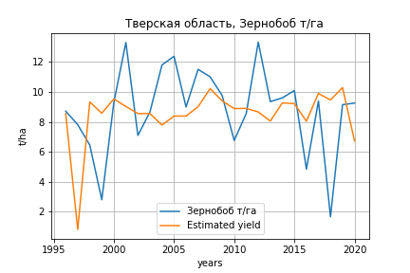
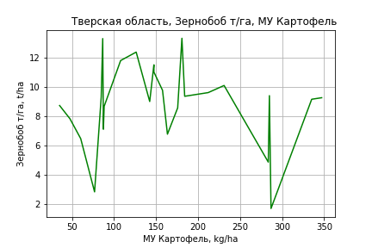
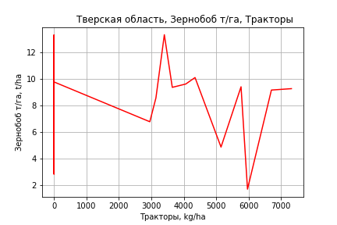
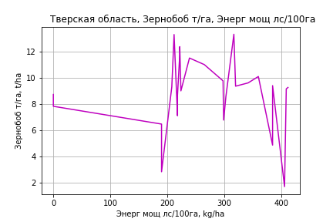
Зернобоб т/га
Calculated on the basis of information in the (25) years: 1996.0-2020.0
 |  | Iteration 1 |  | Iteration 2 |  | Iteration 3 |  | Iteration 4 |  | Iteration 5 |  | Iteration 6 |  | Iteration 7 |  | Iteration 8 |  | Iteration 9 |  | Iteration 10 |  | Iteration 11 |  | Iteration 12 |  | Iteration 13 |  | Iteration 14
 |  | beta | P_value | beta | P_value | beta | P_value | beta | P_value | beta | P_value | beta | P_value | beta | P_value | beta | P_value | beta | P_value | beta | P_value | beta | P_value | beta | P_value | beta | P_value | beta | P_value
Parameters | Variables
МУ ВСЕГО | C1 | 0.4609951767 | 0.55206979097 | 0.067716413106 | 0.81823425986 | 0.01172579222 | 0.96906373652 | 0.01172579222 | 0.96906373652 | 0.01172579222 | 0.96906373652 | 0.10307646853 | 0.65799260503 | 0.10307646853 | 0.65799260503 | -0.10890888488 | 0.61178725773
МУ Зерновые плюс зернобоб | C2 | -0.20746836983 | 0.58064854017
МУ Картофель | C3 | 0.05076340905 | 0.070587916104 | 0.042854992991 | 0.060976744068 | 0.024510385749 | 0.17638348864 | 0.024510385749 | 0.17638348864 | 0.024510385749 | 0.17638348864 | 0.019544109063 | 0.17428936841 | 0.019544109063 | 0.17428936841 | 0.030059102364 | 0.038285964088 | 0.026180671101 | 0.026366001112 | 0.023278816962 | 0.027336386 | 0.021658205239 | 0.03668532509 | 0.021701531844 | 0.031692185785 | 0.017676428619 | 0.062226382913 | 0.017259486372 | 0.013123724261
МУ Овощи и бахчевые | C4 | -0.020230461068 | 0.19284066773 | -0.020586615122 | 0.17256656562
МУ Овощи | C5 | 0.015122344135 | 0.81508633111 | -0.018126696409 | 0.45024327182 | -0.011875049398 | 0.62481460889
МУ Подсолнечник | C6 | 1.4954734613E-15 | 0.27495099347 | 6.1908127926E-16 | 0.10366449845 | 1.1135354507E-15 | 0.22726504254 | 2.8281400581E-16 | 0.95300324357 | 2.9586259073E-16 | 0.9323081098 | -1.2749124816E-15 | 0.31012270466
МУ Сахарная свекла | C7 | 3.6042414299E-15 | 0.083635793368 | -7.9246537342E-16 | 0.082710668286 | 3.1441445214E-16 | 0.33615261911 | -1.5457433787E-16 | 0.93455616147
МУ СХ Культуры Всего | C8 | 0.0010460042613 | 0.81508633111 | -0.0012538136626 | 0.45024327182 | -0.0008213906629 | 0.62481460889 | -0.17250193753 | 0.62481460889 | -0.17250193753 | 0.62481460889
Тракторы | C9 | 0.052867800477 | 0.085174834887 | 0.057410449382 | 0.0480304576 | 0.051703215827 | 0.076118278267 | 0.051703215827 | 0.076118278267 | 0.051703215827 | 0.076118278267 | 0.043675163352 | 0.056690331857 | 0.043675163352 | 0.056690331857 | 0.0058285039293 | 0.22082244514 | 0.0064127994608 | 0.15749832655 | 0.0068965780191 | 0.11867044921 | 0.0042813630807 | 0.23627179843 | 0.0040096077283 | 0.1917433553 | 0.00026273883753 | 0.47289968491 | 0.00024893321027 | 0.39937730105
Тракторы колесные | C10 | -0.070528756976 | 0.11931757104 | -0.076568879321 | 0.075285159776 | -0.069587479128 | 0.11018846281 | -0.069587479128 | 0.11018846281 | -0.069587479128 | 0.11018846281 | -0.056901605286 | 0.087693449016 | -0.056901605286 | 0.087693449016
Опрыскиватели | C11 | 0.22331082465 | 0.20312392313 | 0.24385161008 | 0.14582457617 | 0.18144372 | 0.26809786434 | 0.18144372 | 0.26809786434 | 0.18144372 | 0.26809786434 | 0.13371417264 | 0.28995677774 | 0.13371417264 | 0.28995677774 | -0.050355407091 | 0.502728539 | -0.047778731815 | 0.51396994657
Копатели картофеля | C12 | 0.045207687944 | 0.68939445996 | 0.06146744856 | 0.56391191128 | 0.023637515619 | 0.82391422842 | 0.023637515619 | 0.82391422842 | 0.023637515619 | 0.82391422842 | 0.023854234577 | 0.81757716725 | 0.023854234577 | 0.81757716725 | 0.030243406026 | 0.78443928387 | 0.04433904427 | 0.67214871789 | 0.066551251236 | 0.49659572169 | -0.010410793286 | 0.87690189782
Машины для мин удобр | C13 | -0.12890408044 | 0.600792862 | -0.10076690051 | 0.66643333426 | -0.15051200545 | 0.53124277326 | -0.15051200545 | 0.53124277326 | -0.15051200545 | 0.53124277326 | -0.1347030143 | 0.56075750032 | -0.1347030143 | 0.56075750032 | 0.029212573879 | 0.89720149637 | 0.060421809785 | 0.77658218833 | 0.10510387647 | 0.59735691717 | -0.094247643257 | 0.22785250733 | -0.091816783749 | 0.21807502847
Посев компл для зерн | C14 | 2.7198472928 | 0.13941062424 | 3.0898855332 | 0.067282339001 | 3.0081912842 | 0.081998546331 | 3.0081912842 | 0.081998546331 | 3.0081912842 | 0.081998546331 | 2.5334314089 | 0.063044538345 | 2.5334314089 | 0.063044538345 | 0.38342333171 | 0.44290520879 | 0.43193253427 | 0.36878016414 | 0.28848669173 | 0.4895523561 | 0.095447136198 | 0.80019756201 | 0.097235171421 | 0.79128016918 | -0.024095415066 | 0.9465048475
Сеялки | C15 | -0.037855934643 | 0.72531260466 | -0.055813846061 | 0.57764390458 | -0.019811030572 | 0.84282248052 | -0.019811030572 | 0.84282248052 | -0.019811030572 | 0.84282248052 | -0.019017198822 | 0.84495879305 | -0.019017198822 | 0.84495879305 | -0.041052545896 | 0.69124126867 | -0.057070652708 | 0.5541499944 | -0.08884385727 | 0.28374030468
Энерг мощ лс/100га | C16 | 0.010877882474 | 0.1346672256 | 0.011988122242 | 0.080357026411 | 0.017437253026 | 0.0051276247698 | 0.017437253026 | 0.0051276247698 | 0.017437253026 | 0.0051276247698 | 0.016928812986 | 0.0042669656941 | 0.016928812986 | 0.0042669656941 | 0.018350644233 | 0.0033143565073 | 0.01687250292 | 0.0013151454019 | 0.01777132077 | 0.00041671235055 | 0.018111912064 | 0.00031841932988 | 0.018096193772 | 0.0002221667882 | 0.019440360755 | 7.0622779916E-05 | 0.019565892472 | 8.76124039E-06

 | R2 |  | 0.933 |  | 0.931 |  | 0.92 |  | 0.92 |  | 0.92 |  | 0.919 |  | 0.919 |  | 0.901 |  | 0.899 |  | 0.897 |  | 0.89 |  | 0.89 |  | 0.881 |  | 0.881
 | R2 adj. |  | 0.861 |  | 0.868 |  | 0.858 |  | 0.858 |  | 0.858 |  | 0.865 |  | 0.865 |  | 0.845 |  | 0.852 |  | 0.856 |  | 0.855 |  | 0.862 |  | 0.858 |  | 0.864
 | F-statistic |  | 12.89503229 |  | 14.709478164 |  | 14.718267353 |  | 14.718267353 |  | 14.718267353 |  | 17.015836814 |  | 17.015836814 |  | 16.173153793 |  | 18.978542808 |  | 22.315121355 |  | 25.533996836 |  | 32.20649897 |  | 38.715983434 |  | 54.065987727
 | F value |  | 4.2460430462E-05 |  | 1.2249066512E-05 |  | 7.5890859169E-06 |  | 7.5890859169E-06 |  | 7.5890859169E-06 |  | 1.9692897596E-06 |  | 1.9692897596E-06 |  | 1.9567496263E-06 |  | 4.8319486126E-07 |  | 1.1936725306E-07 |  | 3.9382896642E-08 |  | 6.5557974222E-09 |  | 2.0869342446E-09 |  | 2.5754597751E-10
 | P value |  | 2.1725207487E+20 |  | 9.978009802E+18 |  | 2.0995869601E+18 |  | 3.2759576489E+18 |  | 1.2282601858E+18 |  | 5.4235228417E+17 |  | 7828.8152994 |  | 2258.4656899 |  | 2200.8968021 |  | 1987.2434627 |  | 1741.960407 |  | 1741.0265425 |  | 1675.7989343 |  | 32.692867155
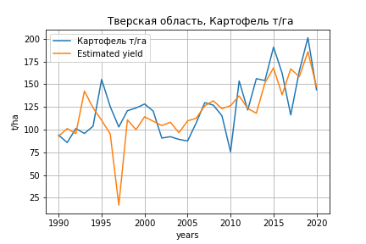
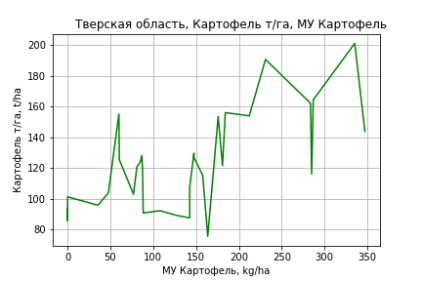
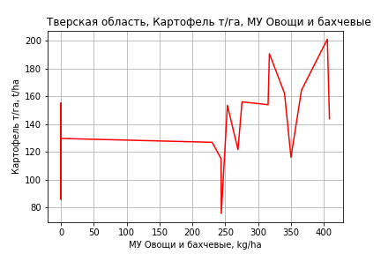
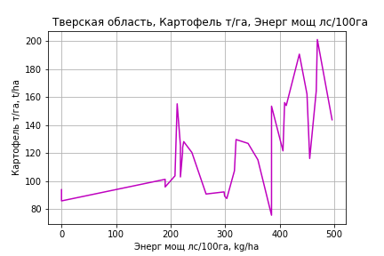
Картофель т/га
 |  | Iteration 1 |  | Iteration 2 |  | Iteration 3 |  | Iteration 4 |  | Iteration 5 |  | Iteration 6 |  | Iteration 7 |  | Iteration 8 |  | Iteration 9 |  | Iteration 10 |  | Iteration 11 |  | Iteration 12 |  | Iteration 13 |  | Iteration 14
 |  | beta | P_value | beta | P_value | beta | P_value | beta | P_value | beta | P_value | beta | P_value | beta | P_value | beta | P_value | beta | P_value | beta | P_value | beta | P_value | beta | P_value | beta | P_value | beta | P_value
Parameters | Variables
МУ ВСЕГО | C1 | -2.8235817648 | 0.098485486968
МУ Зерновые плюс зернобоб | C2 | 2.7201252611 | 0.14617702005 | -0.098545309129 | 0.90429794424
МУ Картофель | C3 | 0.16856749467 | 0.41509416003 | 0.36834715469 | 0.048936302397 | 0.3524220554 | 0.0056126081665 | 0.3524220554 | 0.0056126081665 | 0.3524220554 | 0.0056126081665 | 0.3524220554 | 0.0056126081665 | 0.35043432372 | 0.0036645626289 | 0.35145997474 | 0.0026659761233 | 0.3463021591 | 0.0025715053685 | 0.34613307986 | 0.00213599868 | 0.33370191828 | 0.0028785107027 | 0.35999086675 | 0.0019883314234 | 0.37066053617 | 0.00023263125194 | 0.3557625975 | 0.00020150738428
МУ Овощи и бахчевые | C4 | 0.11921532302 | 0.28877598922 | 0.15177124156 | 0.19530155213 | 0.15403489786 | 0.17202462486 | 0.15403489786 | 0.17202462486 | 0.15403489786 | 0.17202462486 | 0.15403489786 | 0.17202462486 | 0.15566456051 | 0.14773414133 | 0.15490117227 | 0.13817749903 | 0.16586547046 | 0.1051842301 | 0.15235277616 | 0.1069439406 | 0.14117559505 | 0.13469429607 | 0.097458228148 | 0.30143541347 | 0.085077681586 | 0.20433579584 | 0.067956788123 | 0.25874601174
МУ Овощи | C5 | -0.33802061348 | 0.19816595448 | -0.0059587616314 | 0.9732056631 | -0.011328030495 | 0.94601967507
МУ Подсолнечник | C6 | -2.6540580441E-15 | 0.80801562152 | -3.6311406305E-15 | 0.82461729943 | 1.7539097587E-16 | 0.91147949653 | -2.8252032889E-15 | 0.77860043261
МУ Сахарная свекла | C7 | 1.3451196152E-15 | 0.13603475569 | -4.7325500183E-15 | 0.7986820304 | 1.6685165687E-15 | 0.77529367944 | 4.7219436654E-16 | 0.70984307049 | -5.5313789555E-15 | 0.79846708092
МУ СХ Культуры Всего | C8 | -0.023380700701 | 0.19816595448 | -0.00041216427844 | 0.9732056631 | -0.00078355366502 | 0.94601967507 | -0.16455571202 | 0.94601967507 | -0.16455571202 | 0.94601967507 | -0.16455571202 | 0.94601967507
Тракторы | C9 | 0.11435278604 | 0.62940711918 | 0.051478225274 | 0.83390267892 | 0.052239532228 | 0.82707431625 | 0.052239532228 | 0.82707431625 | 0.052239532228 | 0.82707431625 | 0.052239532228 | 0.82707431625 | 0.040278448808 | 0.79769203523 | 0.029301884347 | 0.41206882875 | 0.015163679907 | 0.59716485421 | 0.013596277151 | 0.62603128892 | -0.017701724814 | 0.072999952057
Тракторы колесные | C10 | -0.10294004246 | 0.77151157301 | -0.035163955941 | 0.92428469795 | -0.035054848639 | 0.92254327409 | -0.035054848639 | 0.92254327409 | -0.035054848639 | 0.92254327409 | -0.035054848639 | 0.92254327409 | -0.016972463272 | 0.94271871813
Опрыскиватели | C11 | 0.39214146453 | 0.78076518866 | 0.13784113667 | 0.9253825404 | 0.13334300285 | 0.92589660338 | 0.13334300285 | 0.92589660338 | 0.13334300285 | 0.92589660338 | 0.13334300285 | 0.92589660338 | 0.061889047689 | 0.9478608802 | 0.011303564528 | 0.98539967823 | -0.21040423607 | 0.68722289635
Копатели картофеля | C12 | 1.5590796689 | 0.10995210992 | 1.149697093 | 0.23808949451 | 1.1632228605 | 0.21768416534 | 1.1632228605 | 0.21768416534 | 1.1632228605 | 0.21768416534 | 1.1632228605 | 0.21768416534 | 1.1533782066 | 0.20457476161 | 1.1646501807 | 0.18312819638 | 0.71310324171 | 0.20126631583 | 0.69692384343 | 0.20185770389 | 0.83660208725 | 0.12233123238 | -0.045837919851 | 0.84833946191
Машины для мин удобр | C13 | 1.0395640941 | 0.61664825777 | 0.39197768325 | 0.85468476564 | 0.41468577151 | 0.8417868957 | 0.41468577151 | 0.8417868957 | 0.41468577151 | 0.8417868957 | 0.41468577151 | 0.8417868957 | 0.42336169586 | 0.83420578207 | 0.49333186888 | 0.77574475811 | -0.60314369112 | 0.38007519181 | -0.72177396585 | 0.23862404536
Посев компл для зерн | C14 | 8.1821116014 | 0.56463648764 | 3.3933566339 | 0.81602993814 | 3.5295093126 | 0.80330007579 | 3.5295093126 | 0.80330007579 | 3.5295093126 | 0.80330007579 | 3.5295093126 | 0.80330007579 | 2.8340198762 | 0.76584954728 | 2.2162207232 | 0.57714616154 | 2.0833517362 | 0.59527943921 | 1.0497105392 | 0.71772258315 | -0.04906305053 | 0.98589073969 | -1.4531366978 | 0.60386918181 | -1.6289236166 | 0.53084075588
Сеялки | C15 | -0.93583765142 | 0.30243987964 | -0.52286599223 | 0.56525862644 | -0.53643460972 | 0.54184011709 | -0.53643460972 | 0.54184011709 | -0.53643460972 | 0.54184011709 | -0.53643460972 | 0.54184011709 | -0.52589932177 | 0.53324442634 | -0.54317283993 | 0.49197083092
Энерг мощ лс/100га | C16 | 0.20344840995 | 1.0141883101E-06 | 0.2054069496 | 1.2991019788E-06 | 0.20458734977 | 4.8770701071E-07 | 0.20458734977 | 4.8770701071E-07 | 0.20458734977 | 4.8770701071E-07 | 0.20458734977 | 4.8770701071E-07 | 0.20501388637 | 1.6360465424E-07 | 0.20474082372 | 7.1429993338E-08 | 0.20495413637 | 4.227573677E-08 | 0.2054673443 | 2.1244880661E-08 | 0.20903604594 | 1.1827753463E-08 | 0.20330594902 | 3.0346089406E-08 | 0.2010487252 | 2.3122132168E-09 | 0.20403133628 | 6.342997491E-10

 | R2 |  | 0.968 |  | 0.963 |  | 0.963 |  | 0.963 |  | 0.963 |  | 0.963 |  | 0.963 |  | 0.963 |  | 0.962 |  | 0.962 |  | 0.96 |  | 0.954 |  | 0.954 |  | 0.953
 | R2 adj. |  | 0.946 |  | 0.94 |  | 0.943 |  | 0.943 |  | 0.943 |  | 0.943 |  | 0.946 |  | 0.948 |  | 0.949 |  | 0.951 |  | 0.95 |  | 0.945 |  | 0.947 |  | 0.948
 | F-statistic |  | 42.532516092 |  | 41.388350775 |  | 47.488762664 |  | 47.488762664 |  | 47.488762664 |  | 47.488762664 |  | 54.836139033 |  | 63.813742255 |  | 73.361267071 |  | 86.834224008 |  | 99.235279257 |  | 107.98560076 |  | 139.96309211 |  | 190.54516348
 | F value |  | 8.4216794666E-11 |  | 4.9939692624E-11 |  | 7.0291886746E-12 |  | 7.0291886746E-12 |  | 7.0291886746E-12 |  | 7.0291886746E-12 |  | 9.1483290214E-13 |  | 1.101804498E-13 |  | 1.5629387737E-14 |  | 1.7355208729E-15 |  | 3.3373212995E-16 |  | 1.5391383486E-16 |  | 1.2320431282E-17 |  | 9.9310558915E-19
 | P value |  | 2.3414751952E+19 |  | 2.1142065775E+18 |  | 3.2670799418E+18 |  | 1.059876995E+20 |  | 3.0337731144E+18 |  | 9752.335566 |  | 6669.1951541 |  | 2266.608194 |  | 2240.6668047 |  | 1687.9354495 |  | 1596.2773979 |  | 189.80581 |  | 178.673983 |  | 7.0499048072
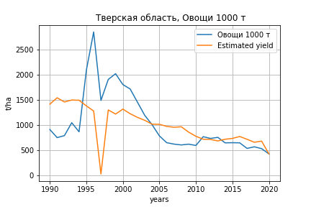
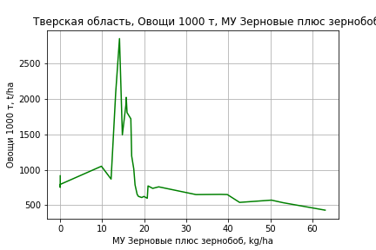
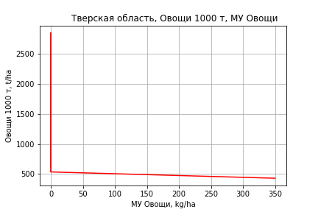
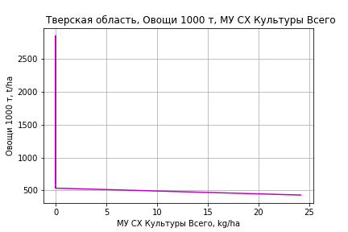
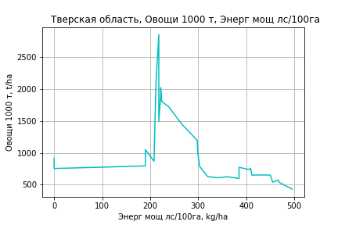
Овощи 1000 т
 |  | Iteration 1 |  | Iteration 2 |  | Iteration 3 |  | Iteration 4 |  | Iteration 5 |  | Iteration 6 |  | Iteration 7 |  | Iteration 8 |  | Iteration 9 |  | Iteration 10 |  | Iteration 11 |  | Iteration 12 |  | Iteration 13
 |  | beta | P_value | beta | P_value | beta | P_value | beta | P_value | beta | P_value | beta | P_value | beta | P_value | beta | P_value | beta | P_value | beta | P_value | beta | P_value | beta | P_value | beta | P_value
Parameters | Variables
МУ ВСЕГО | C1 | -48.899934918 | 0.19139509755
МУ Зерновые плюс зернобоб | C2 | 61.096390953 | 0.14226398835 | 12.281510096 | 0.49034771055 | 8.9087754911 | 0.44146537198 | 5.9046826553 | 0.53685013194 | 5.9046826553 | 0.53685013194 | 5.9046826553 | 0.53685013194 | 5.8662812207 | 0.52934020933 | 5.4700572823 | 0.53625048578 | 4.5274643428 | 0.5895575992 | 4.636001112 | 0.56320169316 | 4.001092283 | 0.60754406589 | 4.121913941 | 0.59088842469 | 1.8520186818 | 0.76911500254
МУ Картофель | C3 | -4.4379586903 | 0.33624645914 | -0.97809346003 | 0.7986025595
МУ Овощи и бахчевые | C4 | -1.1247102665 | 0.64827715171 | -0.56089365683 | 0.82071873664 | -0.94090099187 | 0.62653417283
МУ Овощи | C5 | -5.811486244 | 0.31511997742 | -0.060704330484 | 0.9873547244 | -0.037708449673 | 0.99194735194 | 0.37667264096 | 0.91598869478 | 0.37667264096 | 0.91598869478 | 0.37667264096 | 0.91598869478 | 0.59184275898 | 0.8052803049 | 0.53149017532 | 0.81909113307 | 0.80312987578 | 0.71439568547 | 0.81379243522 | 0.70403362026 | 0.80938385717 | 0.70130214059 | 1.0060062604 | 0.62074862668 | 0.89298408019 | 0.65445888174
МУ Подсолнечник | C6 | -3.8345445293E-14 | 0.87445371921 | -6.0343744737E-14 | 0.86451671155 | 2.4741349616E-14 | 0.84479887617 | -9.9938152519E-14 | 0.87130276251
МУ Сахарная свекла | C7 | 2.4217320288E-14 | 0.22238257233 | -8.084015358E-14 | 0.84002347854 | -1.2445717174E-14 | 0.84025044398 | 4.6989630728E-14 | 0.8625783967 | -1.3913073945E-14 | 0.91160170277
МУ СХ Культуры Всего | C8 | -0.40197732055 | 0.31511997742 | -0.0041988852919 | 0.9873547244 | -0.002608272811 | 0.99194735194 | 0.026054240272 | 0.91598869478 | 0.026054240272 | 0.91598869478 | 0.026054240272 | 0.91598869478 | 0.040937439487 | 0.8052803049 | 0.03676288433 | 0.81909113307 | 0.055552053634 | 0.71439568547 | 0.056289577031 | 0.70403362026 | 0.055984638102 | 0.70130214059 | 0.069584902044 | 0.62074862668 | 0.061767219741 | 0.65445888174
Тракторы | C9 | 1.711699096 | 0.74478102976 | 0.62281193585 | 0.90641648675 | 0.71258456638 | 0.89012679758 | 0.52899207985 | 0.91653338033 | 0.52899207985 | 0.91653338033 | 0.52899207985 | 0.91653338033 | 0.11518872577 | 0.88323031114 | 0.14314831151 | 0.84886746538 | -0.035709883528 | 0.95316135767
Тракторы колесные | C10 | -1.9092467053 | 0.80848387036 | -0.73547293291 | 0.92664173723 | -0.87985091927 | 0.90990360179 | -0.63217276472 | 0.93381797605 | -0.63217276472 | 0.93381797605 | -0.63217276472 | 0.93381797605
Опрыскиватели | C11 | 7.3812955938 | 0.81362995318 | 2.9772193115 | 0.92535084629 | 3.8778935801 | 0.89985818379 | -0.0087630716431 | 0.999760592 | -0.0087630716437 | 0.999760592 | -0.0087630716432 | 0.999760592 | -2.1883340513 | 0.86122508118
Копатели картофеля | C12 | 16.559286197 | 0.43224010591 | 9.469432605 | 0.64741927472 | 9.5581955152 | 0.63610299795 | 7.5780339727 | 0.69602842649 | 7.5780339727 | 0.69602842649 | 7.5780339727 | 0.69602842649 | 7.6026519113 | 0.68814642603 | 8.7215639001 | 0.61724834164 | 3.3176310009 | 0.77377767131 | 2.9870033335 | 0.76210946955 | -1.554776938 | 0.65801467212
Машины для мин удобр | C13 | 24.217298606 | 0.59997663082 | 13.002134328 | 0.7785478502 | 12.771618557 | 0.77705756802 | 9.1764119136 | 0.83346257337 | 9.1764119136 | 0.83346257337 | 9.1764119136 | 0.83346257337 | 10.566244295 | 0.78842107812 | 12.861312791 | 0.72332715141 | -1.3264909666 | 0.91947203925 | -2.0555920308 | 0.62215383117
Посев компл для зерн | C14 | 144.77552488 | 0.64605591402 | 61.841922901 | 0.84427347477 | 58.936561573 | 0.84775136482 | 52.340761541 | 0.86190825405 | 52.340761541 | 0.86190825405 | 52.340761541 | 0.86190825405 | 28.40529681 | 0.73583071784 | 20.994779145 | 0.76781292585 | 5.2517567494 | 0.92945571077 | 6.0310104812 | 0.91519214773 | -5.3944380834 | 0.91563511537 | -20.315817392 | 0.59033909179
Сеялки | C15 | -13.831523155 | 0.48931447785 | -6.6795123617 | 0.73291969376 | -6.6943565087 | 0.72596214929 | -4.5663116451 | 0.80221615501 | -4.5663116451 | 0.80221615501 | -4.5663116451 | 0.80221615501 | -4.6793349733 | 0.79213183648 | -6.2688400451 | 0.67464175726
Энерг мощ лс/100га | C16 | 2.9717867215 | 0.00016089566273 | 3.0057055059 | 0.00015516555735 | 2.9530230248 | 7.0107495403E-05 | 3.0388356194 | 1.9822981173E-05 | 3.0388356194 | 1.9822981173E-05 | 3.0388356194 | 1.9822981173E-05 | 3.0403315007 | 1.2316987875E-05 | 3.0557680779 | 6.0637517797E-06 | 3.0928270905 | 2.7191082551E-06 | 3.0876727497 | 1.3624476627E-06 | 3.1035311347 | 8.0123177547E-07 | 3.0668319841 | 4.9754993548E-07 | 3.1115973972 | 1.9627400076E-07

 | R2 |  | 0.82 |  | 0.802 |  | 0.801 |  | 0.798 |  | 0.798 |  | 0.798 |  | 0.798 |  | 0.798 |  | 0.797 |  | 0.797 |  | 0.794 |  | 0.793 |  | 0.791
 | R2 adj. |  | 0.69 |  | 0.676 |  | 0.691 |  | 0.703 |  | 0.703 |  | 0.703 |  | 0.716 |  | 0.728 |  | 0.737 |  | 0.748 |  | 0.755 |  | 0.762 |  | 0.768
 | F-statistic |  | 6.3095852446 |  | 6.3979964994 |  | 7.3147965264 |  | 8.321316994 |  | 8.321316994 |  | 8.321316994 |  | 9.682110362 |  | 11.367229206 |  | 13.423481354 |  | 16.310252803 |  | 20.103191815 |  | 25.844120226 |  | 35.244973381
 | F value |  | 0.00024120870973 |  | 0.000194952538 |  | 7.0422923844E-05 |  | 2.5824374183E-05 |  | 2.5824374183E-05 |  | 2.5824374183E-05 |  | 7.8896983798E-06 |  | 2.2460448882E-06 |  | 6.2930797294E-07 |  | 1.4656410439E-07 |  | 3.4339229693E-08 |  | 6.8637978401E-09 |  | 1.2090380575E-09
 | P value |  | 2.3414751952E+19 |  | 2.1142065775E+18 |  | 1.427415575E+18 |  | 1.2379760639E+19 |  | 1.2346297094E+18 |  | 3.8533004503E+17 |  | 6.8539892722E+17 |  | 6.9566674314E+18 |  | 7.1332945321E+17 |  | 7.1970778218E+16 |  | 9.4314718392E+17 |  | 6.5648440785E+17 |  | 1.2552380577E+18

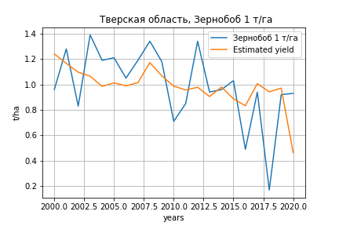
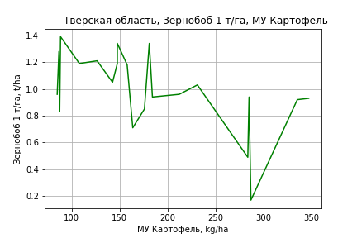
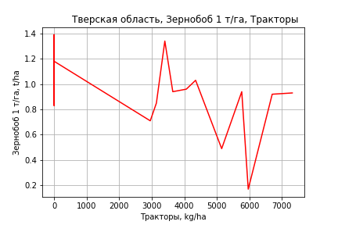
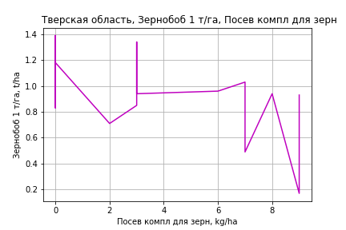
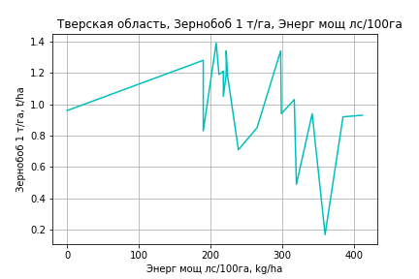
Зернобоб 1 т/га
Calculated on the basis of information in the (21) years: 2000.0-2020.0
 |  | Iteration 1 |  | Iteration 2 |  | Iteration 3 |  | Iteration 4 |  | Iteration 5 |  | Iteration 6 |  | Iteration 7 |  | Iteration 8 |  | Iteration 9 |  | Iteration 10 |  | Iteration 11 |  | Iteration 12 |  | Iteration 13
 |  | beta | P_value | beta | P_value | beta | P_value | beta | P_value | beta | P_value | beta | P_value | beta | P_value | beta | P_value | beta | P_value | beta | P_value | beta | P_value | beta | P_value | beta | P_value
Parameters | Variables
МУ ВСЕГО | C1 | 0.034174929763 | 0.72233945523 | -0.036317327682 | 0.23992900492
МУ Зерновые плюс зернобоб | C2 | -0.029811099751 | 0.44644950052
МУ Картофель | C3 | 0.0043375668917 | 0.048275637157 | 0.0041035549124 | 0.04885377619 | 0.0029436808153 | 0.094511617425 | 0.0012365939619 | 0.18330713816 | 0.0012365939619 | 0.18330713816 | 0.0012365939619 | 0.18330713816 | 0.0011843022761 | 0.16899484625 | 0.0011843022761 | 0.16899484625 | 0.0016859643516 | 0.14230646058 | 0.0014888508571 | 0.13486284179 | 0.0013412364752 | 0.16972247759 | 0.0013540656045 | 0.15410701741 | 0.00095468427081 | 0.27727856481
МУ Овощи и бахчевые | C4 | -0.00090227090087 | 0.46572530113 | -0.0010173534609 | 0.39765762888 | -0.0014289272378 | 0.23455233666
МУ Овощи | C5 | 0.0029410094515 | 0.69655640823 | -0.0026755099201 | 0.18930232354 | -0.001073457335 | 0.46980319343 | -0.0003191217649 | 0.81525694409
МУ Подсолнечник | C6 | -1.1007614288E-15 | 0.10713008573 | 2.3558348972E-15 | 0.032426221644 | -1.8338212186E-16 | 0.020623838518 | -1.7134346094E-16 | 0.025473208146 | 2.7216162141E-16 | 0.51405665782 | 1.6604415444E-16 | 0.12896859756 | -1.3549005569E-15 | 0.0032325482374
МУ Сахарная свекла | C7 | 2.002847655E-16 | 0.61138227809 | -1.5009731112E-15 | 0.025417781277 | -4.5053490758E-16 | 0.021272705116 | -1.1700770304E-16 | 0.025100070688 | -9.2706764347E-17 | 0.14862001181
МУ СХ Культуры Всего | C8 | 0.00020342801297 | 0.69655640823 | -0.0001850635558 | 0.18930232354 | -7.4250455934E-05 | 0.46980319343 | -2.2073477695E-05 | 0.81525694409 | -0.0046356963167 | 0.81525694409 | -0.0046356963167 | 0.81525694409
Тракторы | C9 | 0.0047479416217 | 0.052754023503 | 0.0054943761705 | 0.015016222828 | 0.0055486427798 | 0.014701362114 | 0.0050857599737 | 0.02148470659 | 0.0050857599737 | 0.02148470659 | 0.0050857599737 | 0.02148470659 | 0.0047521845032 | 0.0023605912079 | 0.0047521845032 | 0.0023605912079 | 0.00059777708667 | 0.15068479005 | 0.00062019421661 | 0.1212628842 | 0.00040138585008 | 0.21800590886 | 0.00033762507724 | 0.22219914324 | 2.4003910988E-05 | 0.46947132473
Тракторы колесные | C10 | -0.0066533660435 | 0.064249201081 | -0.0077136590241 | 0.020477483768 | -0.0075367284402 | 0.023515403669 | -0.0069652057295 | 0.033191702185 | -0.0069652057295 | 0.033191702185 | -0.0069652057295 | 0.033191702185 | -0.0064642406205 | 0.0048015728346 | -0.0064642406205 | 0.0048015728346
Опрыскиватели | C11 | 0.021021867101 | 0.11757222435 | 0.024552879034 | 0.051168932389 | 0.024038226863 | 0.057949802152 | 0.019893146203 | 0.098691742598 | 0.019893146203 | 0.098691742598 | 0.019893146203 | 0.098691742598 | 0.018088235275 | 0.037268177375 | 0.018088235275 | 0.037268177375 | -0.0026984453007 | 0.68731881762
Копатели картофеля | C12 | -0.0027987876344 | 0.73128978868 | -0.0011104835774 | 0.88446741215 | 0.0016299759426 | 0.82796206242 | -0.00082205608328 | 0.91157794423 | -0.00082205608328 | 0.91157794423 | -0.00082205608328 | 0.91157794423 | -0.00102965594 | 0.88376015985 | -0.00102965594 | 0.88376015985 | 0.0027084487753 | 0.77388761764 | 0.003937155455 | 0.64934804259 | -0.0024564831224 | 0.67985166437
Машины для мин удобр | C13 | -0.023139099368 | 0.20174022962 | -0.020332671799 | 0.23393197196 | -0.016796441857 | 0.32245578421 | -0.019572252771 | 0.25829008523 | -0.019572252771 | 0.25829008523 | -0.019572252771 | 0.25829008523 | -0.019163638221 | 0.24494245645 | -0.019163638221 | 0.24494245645 | 0.0057302100918 | 0.76617916367 | 0.0083012174027 | 0.63816252031 | -0.0082153729725 | 0.24195912011 | -0.0076493623087 | 0.25197753604
Посев компл для зерн | C14 | 0.24621103599 | 0.094134749377 | 0.30226025369 | 0.019840662712 | 0.29946434437 | 0.021467870508 | 0.29234325359 | 0.025071737571 | 0.29234325359 | 0.025071737571 | 0.29234325359 | 0.025071737571 | 0.27280233155 | 0.0033202824921 | 0.27280233155 | 0.0033202824921 | 0.038231708802 | 0.3796930072 | 0.030705745033 | 0.41703963739 | 0.014926088636 | 0.66239207445 | 0.01529878893 | 0.64546829085 | 0.0068583005823 | 0.83401426069
Сеялки | C15 | 0.0021166641703 | 0.7850908116 | 0.00015638600264 | 0.98254400491 | -0.0022453170896 | 0.75078545238 | 1.1137045493E-05 | 0.99872641318 | 1.1137045493E-05 | 0.99872641318 | 1.1137045493E-05 | 0.99872641318 | 0.00022470583344 | 0.97295328166 | 0.00022470583344 | 0.97295328166 | -0.0056029130863 | 0.52123805529 | -0.0073770803472 | 0.31668215581
Энерг мощ лс/100га | C16 | 0.0026149450141 | 0.004819314129 | 0.0027199086067 | 0.0023948157055 | 0.0022920934347 | 0.0024827882491 | 0.0027973572409 | 3.5712753079E-05 | 0.0027973572409 | 3.5712753079E-05 | 0.0027973572409 | 3.5712753079E-05 | 0.0028230776428 | 1.0272996115E-05 | 0.0028230776427 | 1.0272996115E-05 | 0.0025420129124 | 0.00028163035791 | 0.002617744539 | 6.711424423E-05 | 0.0026550702713 | 4.4680588374E-05 | 0.0026493517138 | 2.6633084741E-05 | 0.0028143401238 | 6.5760108959E-06

 | R2 |  | 0.98 |  | 0.978 |  | 0.974 |  | 0.97 |  | 0.97 |  | 0.97 |  | 0.97 |  | 0.97 |  | 0.941 |  | 0.94 |  | 0.935 |  | 0.935 |  | 0.929
 | R2 adj. |  | 0.947 |  | 0.949 |  | 0.946 |  | 0.944 |  | 0.944 |  | 0.944 |  | 0.948 |  | 0.948 |  | 0.904 |  | 0.91 |  | 0.909 |  | 0.914 |  | 0.912
 | F-statistic |  | 30.026518784 |  | 33.824275279 |  | 34.729035145 |  | 36.07348438 |  | 36.07348438 |  | 36.07348438 |  | 43.492038929 |  | 43.492038929 |  | 25.798837433 |  | 31.318160152 |  | 36.169344355 |  | 45.719214206 |  | 55.450274671
 | F value |  | 2.4411872103E-05 |  | 5.3808128204E-06 |  | 1.7693560621E-06 |  | 5.7846129832E-07 |  | 5.7846129832E-07 |  | 5.7846129832E-07 |  | 8.5628643895E-08 |  | 8.5628643895E-08 |  | 9.0812855895E-07 |  | 1.6604782205E-07 |  | 4.3093922436E-08 |  | 6.4792871903E-09 |  | 1.5654812818E-09
 | P value |  | 2.9320166755E+18 |  | 1.7736548125E+18 |  | 1.4631260963E+18 |  | 2.294374115E+18 |  | 1.0082140121E+18 |  | 9.9229311818E+16 |  | 4.0812730645E+17 |  | 6675.7974774 |  | 2206.9347871 |  | 2018.0946008 |  | 1782.7243606 |  | 1781.9494347 |  | 1736.0539565

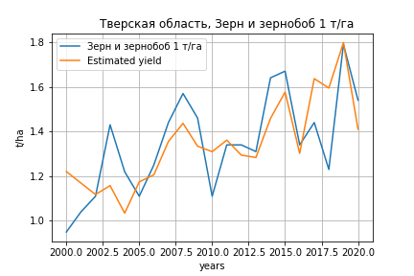
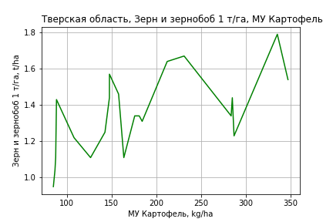
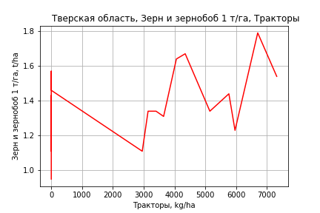
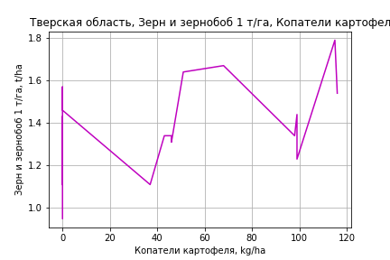
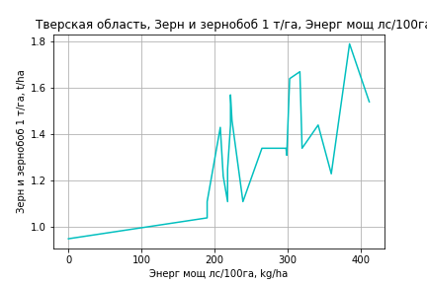
Зерн и зернобоб 1 т/га
Calculated on the basis of information in the (21) years: 2000.0-2020.0
 |  | Iteration 1 |  | Iteration 2 |  | Iteration 3 |  | Iteration 4 |  | Iteration 5 |  | Iteration 6 |  | Iteration 7 |  | Iteration 8 |  | Iteration 9 |  | Iteration 10 |  | Iteration 11 |  | Iteration 12 |  | Iteration 13
 |  | beta | P_value | beta | P_value | beta | P_value | beta | P_value | beta | P_value | beta | P_value | beta | P_value | beta | P_value | beta | P_value | beta | P_value | beta | P_value | beta | P_value | beta | P_value
Parameters | Variables
МУ ВСЕГО | C1 | 0.039708504707 | 0.53745831275 | -0.0059273552613 | 0.76369155156
МУ Зерновые плюс зернобоб | C2 | -0.019299356029 | 0.45744182355
МУ Картофель | C3 | 0.0052454813825 | 0.0028326175139 | 0.0050939847741 | 0.0020989459361 | 0.0049046815883 | 0.00053030424078 | 0.0045240214903 | 2.066725844E-06 | 0.0045240214903 | 2.066725844E-06 | 0.0045240214903 | 2.066725844E-06 | 0.0044823480815 | 5.6333331417E-07 | 0.0044823480815 | 5.6333331417E-07 | 0.0046699844173 | 6.9852766893E-07 | 0.0046658962444 | 6.6580916754E-08 | 0.0046663675739 | 2.4770752036E-08 | 0.0046316367604 | 1.6146724192E-09 | 0.0038455852714 | 3.8859598557E-09
МУ Овощи и бахчевые | C4 | -0.00017695770438 | 0.82667927632 | -0.00025146080278 | 0.74807978552 | -0.00031863380663 | 0.65595773155
МУ Овощи | C5 | 0.0029520683028 | 0.55796265826 | -0.00068400040657 | 0.59715373641 | -0.00042252921844 | 0.64065156633 | -0.00025432134345 | 0.74694990084
МУ Подсолнечник | C6 | -2.7527214134E-16 | 0.51359735848 | 8.2558922488E-16 | 0.21435398162 | -6.4333839933E-17 | 0.14796880011 | -5.6389585913E-17 | 0.16837793517 | 1.3022822201E-16 | 0.58687715553 | 6.0534850515E-17 | 0.32148097527 | -4.2260897379E-16 | 0.071238661548
МУ Сахарная свекла | C7 | 1.7896623038E-16 | 0.49697865361 | -5.1117526397E-16 | 0.20250615017 | -1.5015306677E-16 | 0.16974245462 | -3.9568922241E-17 | 0.15671517797 | -3.622920056E-17 | 0.31486350259
МУ СХ Культуры Всего | C8 | 0.00020419294766 | 0.55796265826 | -4.7311933496E-05 | 0.59715373641 | -2.9226114621E-05 | 0.64065156633 | -1.7591268035E-05 | 0.74694990084 | -0.0036943782743 | 0.74694990084 | -0.0036943782743 | 0.74694990084
Тракторы | C9 | 0.0018978344698 | 0.20860280793 | 0.0023810674344 | 0.081622132849 | 0.002389924294 | 0.066001231982 | 0.0022867069246 | 0.060748738359 | 0.0022867069246 | 0.060748738359 | 0.0022867069246 | 0.060748738359 | 0.0020208668249 | 0.01531976621 | 0.0020208668249 | 0.01531976621 | 0.00046699655407 | 0.029247369554 | 0.00046746148979 | 0.022266465762 | 0.00048662601051 | 0.013267494844 | 0.0004946127939 | 0.0074723824324 | 8.2263773164E-06 | 0.88119688404
Тракторы колесные | C10 | -0.0022869539048 | 0.29898469634 | -0.0029733751337 | 0.13696664998 | -0.0029444982726 | 0.12045114351 | -0.0028170554945 | 0.11573636728 | -0.0028170554945 | 0.11573636728 | -0.0028170554945 | 0.11573636728 | -0.0024178156634 | 0.04531139741 | -0.0024178156634 | 0.04531139741
Опрыскиватели | C11 | 0.0078796349205 | 0.35113447378 | 0.010165570595 | 0.19374453376 | 0.010081574155 | 0.17459545455 | 0.0091572703873 | 0.17757790481 | 0.0091572703873 | 0.17757790481 | 0.0091572703873 | 0.17757790481 | 0.0077188621604 | 0.1093196722 | 0.0077188621604 | 0.1093196722 | -5.5966289722E-05 | 0.98628197279
Копатели картофеля | C12 | -0.00085011606584 | 0.87477792461 | 0.00024287216184 | 0.96173135337 | 0.0006901428778 | 0.88087307953 | 0.00014336885202 | 0.97318946234 | 0.00014336885202 | 0.97318946234 | 0.00014336885202 | 0.97318946234 | -2.2076066706E-05 | 0.99566917007 | -2.2076066706E-05 | 0.99566917007 | 0.0013760847789 | 0.76445668809 | 0.0014015683986 | 0.73759781249 | 0.0028833028302 | 0.31323666446 | 0.0029506235058 | 0.28192090715 | 0.0013766038797 | 0.67283486896
Машины для мин удобр | C13 | -0.015643998077 | 0.19442321338 | -0.013827149813 | 0.22287689305 | -0.013250001315 | 0.21101654493 | -0.013868974188 | 0.17076588187 | -0.013868974188 | 0.17076588187 | -0.013868974188 | 0.17076588187 | -0.01354333234 | 0.1606143141 | -0.01354333234 | 0.1606143141 | -0.004232302645 | 0.65277156621 | -0.0041789794444 | 0.62481652087
Посев компл для зерн | C14 | 0.063714420688 | 0.48038092587 | 0.10000002627 | 0.19187089312 | 0.099543705585 | 0.17151777359 | 0.0979557869 | 0.16012019337 | 0.0979557869 | 0.16012019337 | 0.0979557869 | 0.16012019337 | 0.082382817293 | 0.080557564273 | 0.082382817293 | 0.080557564273 | -0.0053534782976 | 0.7978514498 | -0.005509568276 | 0.76107384929 | -0.0027778226249 | 0.86839599619
Сеялки | C15 | 0.0011626969901 | 0.82136598581 | -0.00010636408416 | 0.98208505778 | -0.00049834632427 | 0.90844572341 | 4.8161542031E-06 | 0.99904451104 | 4.8161542031E-06 | 0.99904451104 | 4.8161542031E-06 | 0.99904451104 | 0.0001750179613 | 0.96354561112 | 0.0001750179613 | 0.96354561112 | -0.0020046825065 | 0.63624941578 | -0.0020414790867 | 0.56211950737 | -0.0036248487401 | 0.014089807326 | -0.0037024263345 | 0.0064885642857
Энерг мощ лс/100га | C16 | 0.0018261737979 | 0.0036404558451 | 0.0018941259956 | 0.0017534638699 | 0.0018243022318 | 0.0004052008518 | 0.0019369700609 | 6.5449877435E-06 | 0.0019369700609 | 6.5449877435E-06 | 0.0019369700609 | 6.5449877435E-06 | 0.0019574677138 | 1.5964918493E-06 | 0.0019574677138 | 1.5964918493E-06 | 0.0018523412577 | 5.5387904823E-06 | 0.0018539119467 | 1.0640378508E-06 | 0.001858775791 | 4.5816488464E-07 | 0.0018715505386 | 7.3611507342E-08 | 0.0021717795023 | 1.5865496675E-08

 | R2 |  | 0.995 |  | 0.995 |  | 0.994 |  | 0.994 |  | 0.994 |  | 0.994 |  | 0.994 |  | 0.994 |  | 0.992 |  | 0.992 |  | 0.992 |  | 0.992 |  | 0.987
 | R2 adj. |  | 0.987 |  | 0.987 |  | 0.988 |  | 0.989 |  | 0.989 |  | 0.989 |  | 0.99 |  | 0.99 |  | 0.987 |  | 0.988 |  | 0.988 |  | 0.989 |  | 0.984
 | F-statistic |  | 120.3567662 |  | 136.24683705 |  | 163.39440121 |  | 193.60285114 |  | 193.60285114 |  | 193.60285114 |  | 232.34431392 |  | 232.34431392 |  | 199.53389763 |  | 245.57433109 |  | 301.53786273 |  | 385.23272431 |  | 315.87827953
 | F value |  | 1.0740241165E-07 |  | 1.1725504744E-08 |  | 9.1637112034E-10 |  | 6.9613745548E-11 |  | 6.9613745548E-11 |  | 6.9613745548E-11 |  | 4.59026638E-12 |  | 4.59026638E-12 |  | 2.4685492122E-12 |  | 1.4924483704E-13 |  | 9.1702369676E-15 |  | 4.4367540648E-16 |  | 1.0437236668E-15
 | P value |  | 2.9320166755E+18 |  | 1.7736548125E+18 |  | 1.4631260963E+18 |  | 2.294374115E+18 |  | 1.0082140121E+18 |  | 9.9229311818E+16 |  | 4.0812730645E+17 |  | 6675.7974774 |  | 2206.9347871 |  | 2018.0946008 |  | 1880.0726363 |  | 313.43302305 |  | 303.07362555

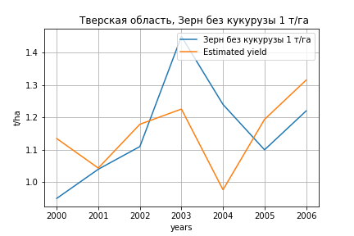
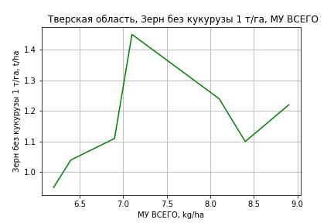
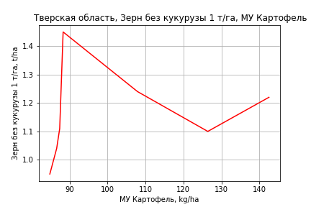
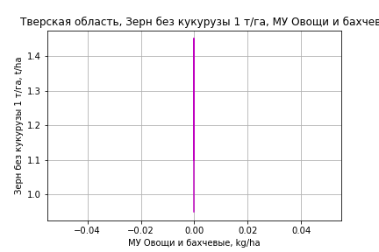
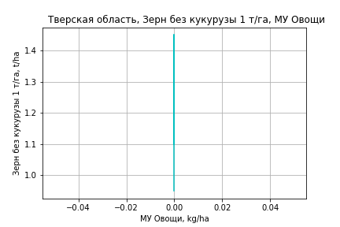
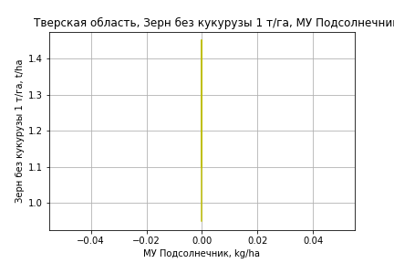
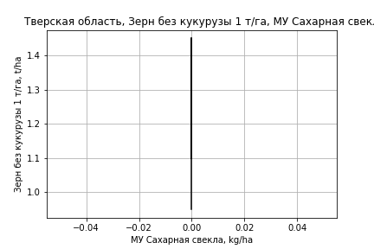
Зерн без кукурузы 1 т/га
Calculated on the basis of information in the (7) years: 2000.0-2006.0
 |  | Iteration 1 |  | Iteration 2
 |  | beta | P_value | beta | P_value
Parameters | Variables
МУ ВСЕГО | C1 | 0.34300401936 | 0.018822889457 | 0.074595236501 | 0.51847491951
МУ Зерновые плюс зернобоб | C2 | -0.18028161383 | 0.020403590198
МУ Картофель | C3 | 0.013263425914 | 0.0079155363281 | 0.0053248493089 | 0.12153928606
МУ Овощи и бахчевые | C4 | 0 |  | 0
МУ Овощи | C5 | 0 |  | 0
МУ Подсолнечник | C6 | 0 |  | 0
МУ Сахарная свекла | C7 | 0 |  | 0
МУ СХ Культуры Всего | C8 | 0 |  | 0
Тракторы | C9 | 0 |  | 0
Тракторы колесные | C10 | 0 |  | 0
Опрыскиватели | C11 | 0 |  | 0
Копатели картофеля | C12 | 0 |  | 0
Машины для мин удобр | C13 | 0 |  | 0
Посев компл для зерн | C14 | 0 |  | 0
Сеялки | C15 | 0 |  | 0
Энерг мощ лс/100га | C16 | 0.00091664427462 | 0.39445265937 | 0.00013746251549 | 0.95300863103

 | R2 |  | 0.998 |  | 0.982
 | R2 adj. |  | 0.994 |  | 0.968
 | F-statistic |  | 314.94247362 |  | 70.884562729
 | F value |  | 0.00028907867818 |  | 0.00063518276079
 | P value |  | inf |  | inf

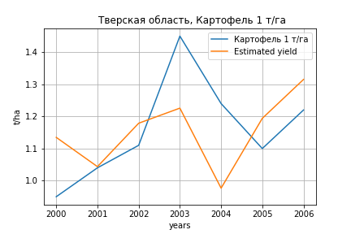
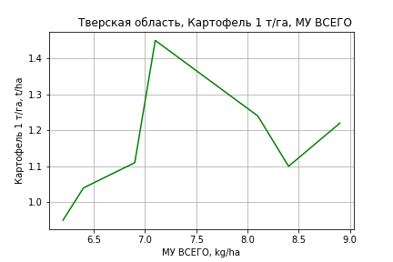
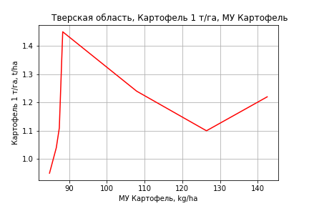
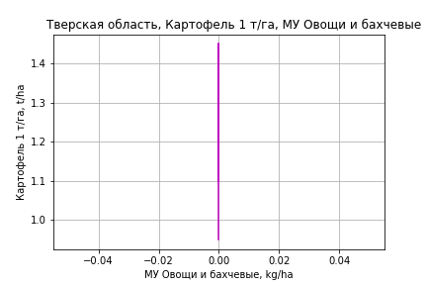
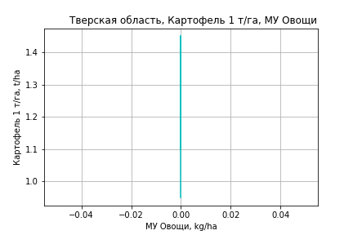
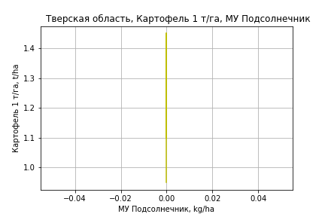
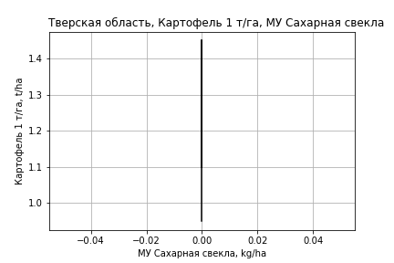
Картофель 1 т/га
Calculated on the basis of information in the (7) years: 2000.0-2006.0
 |  | Iteration 1 |  | Iteration 2
 |  | beta | P_value | beta | P_value
Parameters | Variables
МУ ВСЕГО | C1 | 0.34300401936 | 0.018822889457 | 0.074595236501 | 0.51847491951
МУ Зерновые плюс зернобоб | C2 | -0.18028161383 | 0.020403590198
МУ Картофель | C3 | 0.013263425914 | 0.0079155363281 | 0.0053248493089 | 0.12153928606
МУ Овощи и бахчевые | C4 | 0 |  | 0
МУ Овощи | C5 | 0 |  | 0
МУ Подсолнечник | C6 | 0 |  | 0
МУ Сахарная свекла | C7 | 0 |  | 0
МУ СХ Культуры Всего | C8 | 0 |  | 0
Тракторы | C9 | 0 |  | 0
Тракторы колесные | C10 | 0 |  | 0
Опрыскиватели | C11 | 0 |  | 0
Копатели картофеля | C12 | 0 |  | 0
Машины для мин удобр | C13 | 0 |  | 0
Посев компл для зерн | C14 | 0 |  | 0
Сеялки | C15 | 0 |  | 0
Энерг мощ лс/100га | C16 | 0.00091664427462 | 0.39445265937 | 0.00013746251549 | 0.95300863103

 | R2 |  | 0.998 |  | 0.982
 | R2 adj. |  | 0.994 |  | 0.968
 | F-statistic |  | 314.94247362 |  | 70.884562729
 | F value |  | 0.00028907867818 |  | 0.00063518276079
 | P value |  | inf |  | inf

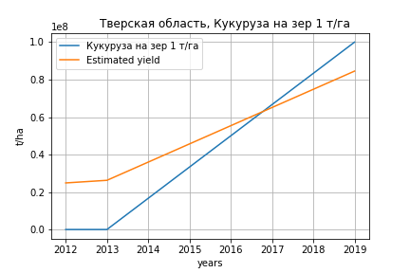





Кукуруза на зер 1 т/га
Calculated on the basis of information in the (3) years: 2012.0-2013.0, 2019.0
 |  | Iteration 1 |  | Iteration 2 |  | Iteration 3 |  | Iteration 4 |  | Iteration 5 |  | Iteration 6 |  | Iteration 7 |  | Iteration 8 |  | Iteration 9 |  | Iteration 10 |  | Iteration 11 |  | Iteration 12
 |  | beta | P_value | beta | P_value | beta | P_value | beta | P_value | beta | P_value | beta | P_value | beta | P_value | beta | P_value | beta | P_value | beta | P_value | beta | P_value | beta | P_value
Parameters | Variables
МУ ВСЕГО | C1 | 19128.0323 |  | 19122.969746 |  | 20106.610391 |  | 32183.057806 |  | 32985.557448 |  | 49349.895942 |  | 48697.304908 |  | 48680.711328 |  | 874405.7432 |  | -176337.55817
МУ Зерновые плюс зернобоб | C2 | 41699.345611 |  | 41764.100532 |  | 46350.91988 |  | 59850.217648 |  | 60135.268416 |  | 98340.678589 |  | 98828.385611 |  | 98843.265761 |  | 3986581.3694 |  | 4216317.5804 |  | 4156326.5362 | 0.0018645835458 | 1681955.7164 | 0.080570310307
МУ Картофель | C3 | 236864.84768 |  | 237069.53704 |  | 244325.57555 |  | 347612.92677 |  | 350905.52052 |  | 442955.50521 |  | 435360.42531 |  | 435163.61403 |  | -71058.816778
МУ Овощи и бахчевые | C4 | 182813.25117 |  | 183819.36241 |  | 199336.61873 |  | 134219.48718 |  | 118471.80389 |  | 64125.084141 |  | 71598.369779 |  | 71797.296319 |  | -230618.13406 |  | -265148.09086 |  | -266500.21278 | 0.0030074912313
МУ Овощи | C5 | 0 |  | 0 |  | 0 |  | 0 |  | 0 |  | 0 |  | 0 |  | 0 |  | 0 |  | 0 |  | 0 |  | 0
МУ Подсолнечник | C6 | 0 |  | 0 |  | 0 |  | 0 |  | 0 |  | 0 |  | 0 |  | 0 |  | 0 |  | 0 |  | 0 |  | 0
МУ Сахарная свекла | C7 | 0 |  | 0 |  | 0 |  | 0 |  | 0 |  | 0 |  | 0 |  | 0 |  | 0 |  | 0 |  | 0 |  | 0
МУ СХ Культуры Всего | C8 | 0 |  | 0 |  | 0 |  | 0 |  | 0 |  | 0 |  | 0 |  | 0 |  | 0 |  | 0 |  | 0 |  | 0
Тракторы | C9 | -1086.498065
Тракторы колесные | C10 | -20578.590744 |  | -22092.06997
Опрыскиватели | C11 | 14780.758171 |  | 15216.917459 |  | 353.68492515 |  | -67004.235684
Копатели картофеля | C12 | -161600.99996 |  | -160245.5121 |  | -151033.20702
Машины для мин удобр | C13 | 74231.815275 |  | 73566.110537 |  | 29042.616217 |  | 183213.10261 |  | 195805.0805 |  | -5173.7622824
Посев компл для зерн | C14 | 2432.0317334 |  | 2407.5949537 |  | 613.09775289 |  | 6090.0544016 |  | 6525.9249826 |  | -2363.118524 |  | -3578.1831492
Сеялки | C15 | -5191.5055894 |  | -5092.0297867 |  | -111758.84439 |  | -139759.01146 |  | -153836.16777
Энерг мощ лс/100га | C16 | -6364.6878091 |  | -5989.3963877 |  | -30051.995373 |  | -99953.5306 |  | -111345.8137 |  | -420083.78779 |  | -426970.97983 |  | -427166.7353

 | R2 |  | 1 |  | 1 |  | 1 |  | 1 |  | 1 |  | 1 |  | 1 |  | 1 |  | 1 |  | 1 |  | 1 |  | 0.845
 | R2 adj. |  |  |  |  |  |  |  |  |  |  |  |  |  |  |  |  |  |  |  |  |  | 1 |  | 0.768
 | F-statistic |  |  |  |  |  |  |  |  |  |  |  |  |  |  |  |  |  |  |  |  |  | 144869.17875 |  | 10.932507865
 | F value |  |  |  |  |  |  |  |  |  |  |  |  |  |  |  |  |  |  |  |  |  | 0.0018577884291 |  | 0.080570310307
 | P value |  | 141.27675864 |  | 116.69420621 |  | 27.417211156 |  | 47.996106335 |  | 48.889539101 |  | 30.754625398 |  | 53.583457987 |  | 53.775019691 |  | 98.394876183 |  | 533.12832179 |  | inf |  | inf






Кукуруза на силос 1 т/га
Calculated on the basis of information in the (14) years: 2007.0-2020.0
 |  | Iteration 1 |  | Iteration 2 |  | Iteration 3 |  | Iteration 4 |  | Iteration 5 |  | Iteration 6 |  | Iteration 7 |  | Iteration 8 |  | Iteration 9 |  | Iteration 10 |  | Iteration 11 |  | Iteration 12 |  | Iteration 13
 |  | beta | P_value | beta | P_value | beta | P_value | beta | P_value | beta | P_value | beta | P_value | beta | P_value | beta | P_value | beta | P_value | beta | P_value | beta | P_value | beta | P_value | beta | P_value
Parameters | Variables
МУ ВСЕГО | C1 | -34.066138076 | 0.43310548896
МУ Зерновые плюс зернобоб | C2 | 11.827236911 | 0.43851081764 | -0.18564910146 | 0.80159730532
МУ Картофель | C3 | 1.0587587375 | 0.4029169898 | 0.12096451111 | 0.58204646785 | 0.096583817788 | 0.53349701011 | 0.016036469998 | 0.83266384957 | 0.016036469998 | 0.83266384957 | 0.016036469998 | 0.83266384957 | 0.021597243609 | 0.74712065454 | 0.03661764817 | 0.49308118391 | 0.028728768299 | 0.45502402459 | 0.029142092062 | 0.41705495322 | 0.029935020014 | 0.35038359969 | 0.037241865244 | 0.16323108752 | 0.035136053078 | 0.1124790495
МУ Овощи и бахчевые | C4 | -0.3110145569 | 0.40331167173 | -0.041199297242 | 0.64028066333 | -0.043860956835 | 0.53319084328
МУ Овощи | C5 | -2.9637325932 | 0.43702289943 | 0.034643359598 | 0.79789647389 | 0.02409569574 | 0.81427415064 | 0.065602503032 | 0.39119103798 | 0.065602503032 | 0.39119103798 | 0.065602503032 | 0.39119103798 | 0.048187153973 | 0.34438430811 | 0.041958765823 | 0.34575769851 | 0.044726365571 | 0.26307435509 | 0.045730346442 | 0.21838656306 | 0.045410446136 | 0.18975976474 | 0.03958901109 | 0.18994993761 | 0.039223429952 | 0.17128210203
МУ Подсолнечник | C6 | -4.8804047192E-13 | 0.43708245165 | 4.0394234161E-15 | 0.88087196168 | 2.4089678671E-15 | 0.89090488749 | -5.3912480818E-15 | 0.82333666459
МУ Сахарная свекла | C7 | 3.6406546244E-13 | 0.43875647693 | -7.2076879231E-16 | 0.87368904243 | 2.6283423329E-15 | 0.88685157857 | -4.0446549095E-16 | 0.83136136212 | -4.062588973E-15 | 0.82094078197
МУ СХ Культуры Всего | C8 | -0.20499976024 | 0.43702289943 | 0.0023962622093 | 0.79789647389 | 0.0016666860772 | 0.81427415064 | 0.0045376892043 | 0.39119103798 | 0.0045376892043 | 0.39119103798 | 0.0045376892043 | 0.39119103798 | 0.0033330790482 | 0.34438430811 | 0.0029022648512 | 0.34575769851 | 0.0030936982099 | 0.26307435509 | 0.0031631430169 | 0.21838656306 | 0.003141015688 | 0.18975976474 | 0.0027383502143 | 0.18994993761 | 0.0027130631671 | 0.17128210203
Тракторы | C9 | 0.4847906853 | 0.44883562606 | -0.011845890224 | 0.92022467362 | -0.0086798472539 | 0.92657199546 | -0.029056187096 | 0.72286430641 | -0.029056187096 | 0.72286430641 | -0.029056187096 | 0.72286430641
Тракторы колесные | C10 | -0.64117155332 | 0.44970091339 | 0.014181126239 | 0.93381177441 | 0.011819349753 | 0.93103907306 | 0.034124848421 | 0.77901398786 | 0.034124848421 | 0.77901398786 | 0.034124848421 | 0.77901398786 | -0.0084305354724 | 0.67128802295
Опрыскиватели | C11 | 1.6062148789 | 0.4688047472 | -0.071209271945 | 0.9152933864 | -0.057358339158 | 0.91451794687 | -0.14789296178 | 0.75550999581 | -0.14789296178 | 0.75550999581 | -0.14789296178 | 0.75550999581 | -0.0080896948005 | 0.9728537626 | -0.048392276722 | 0.81080971531
Копатели картофеля | C12 | 0.80965201615 | 0.46795592065 | 0.027126417798 | 0.95358252824 | 0.065190180194 | 0.85409353324 | -0.012144364762 | 0.96819522824 | -0.012144364762 | 0.96819522824 | -0.012144364762 | 0.96819522824 | -0.010761844847 | 0.96866082023 | 0.0088061646394 | 0.97183834131 | 0.027722933402 | 0.89930128806 | -0.0088723373686 | 0.9443870471
Машины для мин удобр | C13 | 0.25619942893 | 0.80289926179 | 0.042357584257 | 0.96594622262 | 0.10630125489 | 0.89021487212 | 0.072078572715 | 0.91832718527 | 0.072078572715 | 0.91832718527 | 0.072078572715 | 0.91832718527 | -0.019741591926 | 0.97322205034 | 0.035508820864 | 0.946587898 | 0.086617158054 | 0.84722631466 | -0.0084282074571 | 0.8717184435 | -0.011510459569 | 0.66031731077
Посев компл для зерн | C14 | 25.304270886 | 0.45461552744 | -1.0239953429 | 0.87717663788 | -0.74333435337 | 0.88687906745 | -1.0657147391 | 0.82325809251 | -1.0657147391 | 0.82325809251 | -1.0657147391 | 0.82325809251 | 0.54826285719 | 0.68738159546 | 0.30651671429 | 0.78747787547 | 0.22774406094 | 0.82081729939 | 0.15572062341 | 0.86019054776 | 0.1532211295 | 0.85358204592 | -0.095499628514 | 0.86997140237
Сеялки | C15 | -0.69417792071 | 0.49136172366 | 0.024547048023 | 0.95512860199 | -0.013475089675 | 0.96724822576 | 0.047484552634 | 0.86922792913 | 0.047484552634 | 0.86922792913 | 0.047484552634 | 0.86922792913 | 0.047914451847 | 0.85345488496 | -0.002412289446 | 0.99096941143 | -0.033443568621 | 0.83133417803
Энерг мощ лс/100га | C16 | -0.40403056544 | 0.49713914437 | 0.075135252315 | 0.57256157129 | 0.076737085412 | 0.47191959434 | 0.11892144962 | 0.15027429169 | 0.11892144962 | 0.15027429169 | 0.11892144962 | 0.15027429169 | 0.11405085347 | 0.11489131599 | 0.10026635653 | 0.08104525476 | 0.10691246948 | 0.023460857955 | 0.10608949668 | 0.015440274624 | 0.10532197047 | 0.0079664050671 | 0.09504604586 | 0.00089756079636 | 0.09524859043 | 0.00047385147802

 | R2 |  | 0.99 |  | 0.975 |  | 0.974 |  | 0.97 |  | 0.97 |  | 0.97 |  | 0.969 |  | 0.967 |  | 0.967 |  | 0.967 |  | 0.967 |  | 0.966 |  | 0.966
 | R2 adj. |  | 0.862 |  | 0.825 |  | 0.879 |  | 0.894 |  | 0.894 |  | 0.894 |  | 0.912 |  | 0.924 |  | 0.934 |  | 0.942 |  | 0.948 |  | 0.952 |  | 0.957
 | F-statistic |  | 7.7086733179 |  | 6.5082149618 |  | 10.219855739 |  | 12.81735519 |  | 12.81735519 |  | 12.81735519 |  | 17.160390067 |  | 22.234068118 |  | 29.329094456 |  | 38.82503843 |  | 52.378716375 |  | 71.060742915 |  | 103.91895733
 | F value |  | 0.27549750715 |  | 0.14076902781 |  | 0.040416048627 |  | 0.01266641667 |  | 0.01266641667 |  | 0.01266641667 |  | 0.002996912166 |  | 0.00064521595703 |  | 0.00011361267708 |  | 1.7273181273E-05 |  | 2.2048945807E-06 |  | 2.6432817562E-07 |  | 2.3607896508E-08
 | P value |  | 3.6906208244E+18 |  | 1.1125091134E+19 |  | 1.8881030208E+19 |  | 1.6710386347E+18 |  | 6.8039978534E+17 |  | 3.1014352949E+17 |  | 2.6348531732E+17 |  | 8.535070347E+17 |  | 1.3388514091E+17 |  | 3.7248031187E+16 |  | 1.8498745828E+17 |  | 1.9561498746E+17 |  | 1.4612574325E+17






Масличные 1 т/га
Calculated on the basis of information in the (21) years: 2000.0-2020.0
 |  | Iteration 1 |  | Iteration 2 |  | Iteration 3 |  | Iteration 4 |  | Iteration 5 |  | Iteration 6 |  | Iteration 7 |  | Iteration 8 |  | Iteration 9 |  | Iteration 10 |  | Iteration 11 |  | Iteration 12 |  | Iteration 13
 |  | beta | P_value | beta | P_value | beta | P_value | beta | P_value | beta | P_value | beta | P_value | beta | P_value | beta | P_value | beta | P_value | beta | P_value | beta | P_value | beta | P_value | beta | P_value
Parameters | Variables
МУ ВСЕГО | C1 | 0.014128348296 | 0.90221203413 | -0.012640570271 | 0.71432233247
МУ Зерновые плюс зернобоб | C2 | -0.011320546831 | 0.80636703938
МУ Картофель | C3 | 0.002337079508 | 0.32634749805 | 0.0022482151725 | 0.30999533229 | 0.0018445106335 | 0.30799854386 | 0.0009511959354 | 0.3067335371 | 0.0009511959354 | 0.3067335371 | 0.0009511959354 | 0.3067335371 | 0.00077085559178 | 0.38048324647 | 0.00077085559178 | 0.38048324647 | 0.00091359497734 | 0.29043164985 | 0.00087836526581 | 0.32092577547 | 0.00069309124747 | 0.43536113605 | 0.00084135820996 | 0.35157977122 | 0.00081656109428 | 0.34711345181
МУ Овощи и бахчевые | C4 | -0.0005608007104 | 0.70195240473 | -0.00060450246984 | 0.65977655293 | -0.00074775439892 | 0.5526773924
МУ Овощи | C5 | 7.9913811609E-05 | 0.9929189853 | -0.0020529182914 | 0.37180238893 | -0.0014953095803 | 0.35431565991 | -0.0011005674787 | 0.43516584799
МУ Подсолнечник | C6 | -2.9989856508E-16 | 0.69115987376 | 6.945261565E-16 | 0.53656822357 | -5.8316665846E-17 | 0.43655015026 | -4.7649211045E-17 | 0.49561942651 | 3.3785347354E-16 | 0.42888681085 | 8.3436340259E-17 | 0.43547128428 | -9.0605178403E-17 | 0.81871531458
МУ Сахарная свекла | C7 | 8.0815874318E-17 | 0.8633218517 | -4.3958801792E-16 | 0.51616375076 | -1.2965569592E-16 | 0.48296535139 | -3.6168582324E-17 | 0.44854058952 | -5.3755294835E-17 | 0.39569186205
МУ СХ Культуры Всего | C8 | 5.5275945803E-06 | 0.9929189853 | -0.00014199923383 | 0.37180238893 | -0.00010342974469 | 0.35431565991 | -7.6125649723E-05 | 0.43516584799 | -0.015987303808 | 0.43516584799 | -0.015987303808 | 0.43516584799
Тракторы | C9 | 0.0024441197178 | 0.35834591576 | 0.0027275727718 | 0.23132214332 | 0.0027464607498 | 0.20610829887 | 0.002504235222 | 0.22218604037 | 0.002504235222 | 0.22218604037 | 0.002504235222 | 0.22218604037 | 0.0013538206942 | 0.31660672601 | 0.0013538206942 | 0.31660672601 | 0.00017175493529 | 0.57753427497 | 0.00024050805127 | 0.4439798182 | 0.00032539800838 | 0.30539204792 | 5.5513509082E-05 | 0.81494659511 | 1.4249501276E-05 | 0.91261381151
Тракторы колесные | C10 | -0.0035250073113 | 0.37128615582 | -0.0039276458064 | 0.2488310959 | -0.0038660635364 | 0.23253398949 | -0.0035669869916 | 0.24688601015 | -0.0035669869916 | 0.24688601015 | -0.0035669869916 | 0.24688601015 | -0.0018392893928 | 0.36659216487 | -0.0018392893928 | 0.36659216487
Опрыскиватели | C11 | 0.017487620197 | 0.25874321651 | 0.018828496121 | 0.17115828836 | 0.018649366836 | 0.15421029225 | 0.016480255481 | 0.17055144425 | 0.016480255481 | 0.17055144425 | 0.016480255481 | 0.17055144425 | 0.01025558989 | 0.22852098836 | 0.01025558989 | 0.22852098836 | 0.0043410945396 | 0.4041976742 | 0.0065595568252 | 0.20271859159 | 0.0032069038497 | 0.47129382393 | 0.00037817142962 | 0.92309682216 | 2.6408793869E-05 | 0.99387495615
Копатели картофеля | C12 | -0.010323901879 | 0.30608915584 | -0.0096827807766 | 0.28994431775 | -0.008728939364 | 0.29347345471 | -0.01001208219 | 0.20165526289 | -0.01001208219 | 0.20165526289 | -0.01001208219 | 0.20165526289 | -0.010728039783 | 0.16276098626 | -0.010728039783 | 0.16276098626 | -0.0096644258562 | 0.19606027337
Машины для мин удобр | C13 | -0.015162677534 | 0.46933797512 | -0.014096957215 | 0.46493761804 | -0.0128661408 | 0.47632212563 | -0.014318716387 | 0.41035231482 | -0.014318716387 | 0.41035231482 | -0.014318716387 | 0.41035231482 | -0.012909511706 | 0.44645369935 | -0.012909511706 | 0.44645369935 | -0.0058263918419 | 0.69418922153 | 0.0090315281843 | 0.37408600428 | 0.0094303200156 | 0.36492764659 | -0.0013045588887 | 0.83305849547
Посев компл для зерн | C14 | 0.067510242828 | 0.67583260232 | 0.088794522815 | 0.49200869443 | 0.087821381602 | 0.47572425167 | 0.084094930871 | 0.47976462746 | 0.084094930871 | 0.47976462746 | 0.084094930871 | 0.47976462746 | 0.016703403032 | 0.83440262824 | 0.016703403032 | 0.83440262824 | -0.050039666048 | 0.14519183968 | -0.044330839267 | 0.20028955999
Сеялки | C15 | 0.0021287393629 | 0.81909529184 | 0.0013843380834 | 0.86741537916 | 0.0005484038711 | 0.94246142165 | 0.0017292012279 | 0.80811586423 | 0.0017292012279 | 0.80811586423 | 0.0017292012279 | 0.80811586423 | 0.0024657441038 | 0.72287287662 | 0.0024657441038 | 0.72287287662 | 0.00080759455559 | 0.90342551276 | -0.0059227245989 | 0.19940194328 | -0.0059454759743 | 0.20755137215
Энерг мощ лс/100га | C16 | 0.0011179875203 | 0.20648812167 | 0.0011578466759 | 0.15963283739 | 0.0010089417842 | 0.1325091953 | 0.0012733451938 | 0.012653261838 | 0.0012733451938 | 0.012653261838 | 0.0012733451938 | 0.012653261838 | 0.0013620481309 | 0.0058997384752 | 0.0013620481309 | 0.0058997384752 | 0.0012820759566 | 0.0065930159623 | 0.001308153187 | 0.006399898028 | 0.0013772711376 | 0.00476063034 | 0.0013079854364 | 0.0069013349909 | 0.0013198873171 | 0.0047469473824

 | R2 |  | 0.909 |  | 0.908 |  | 0.906 |  | 0.903 |  | 0.903 |  | 0.903 |  | 0.897 |  | 0.897 |  | 0.89 |  | 0.874 |  | 0.857 |  | 0.841 |  | 0.841
 | R2 adj. |  | 0.76 |  | 0.785 |  | 0.803 |  | 0.815 |  | 0.815 |  | 0.815 |  | 0.82 |  | 0.82 |  | 0.822 |  | 0.811 |  | 0.8 |  | 0.791 |  | 0.803
 | F-statistic |  | 6.1176186196 |  | 7.3905203122 |  | 8.8041476421 |  | 10.225506271 |  | 10.225506271 |  | 10.225506271 |  | 11.622008321 |  | 11.622008321 |  | 13.085082469 |  | 13.841288494 |  | 15.03836437 |  | 16.921794298 |  | 22.397806822
 | F value |  | 0.0075632735736 |  | 0.002672745717 |  | 0.0009005859111 |  | 0.0003138949646 |  | 0.0003138949646 |  | 0.0003138949646 |  | 0.00011649199908 |  | 0.00011649199908 |  | 4.5107429486E-05 |  | 2.5828954386E-05 |  | 1.3935332446E-05 |  | 6.8836161409E-06 |  | 1.3615701655E-06
 | P value |  | 2.9320166755E+18 |  | 1.7736548125E+18 |  | 1.4631260963E+18 |  | 2.294374115E+18 |  | 1.0082140121E+18 |  | 9.9229311818E+16 |  | 4.0812730645E+17 |  | 6675.7974774 |  | 2206.9347871 |  | 2183.8923616 |  | 696.47916751 |  | 398.35190638 |  | 222.18502739

Подсолнечник 1 т/га
There is no data on Подсолнечник 1 т/га








Овощи откр гр 1 т/га
Calculated on the basis of information in the (21) years: 2000.0-2020.0
 |  | Iteration 1 |  | Iteration 2 |  | Iteration 3 |  | Iteration 4 |  | Iteration 5 |  | Iteration 6 |  | Iteration 7 |  | Iteration 8 |  | Iteration 9 |  | Iteration 10
 |  | beta | P_value | beta | P_value | beta | P_value | beta | P_value | beta | P_value | beta | P_value | beta | P_value | beta | P_value | beta | P_value | beta | P_value
Parameters | Variables
МУ ВСЕГО | C1 | 0.29888147014 | 0.6996351531 | 0.12012399568 | 0.60540663164 | 0.12012399568 | 0.60540663164 | 0.12012399568 | 0.60540663164 | 0.12161100381 | 0.58196827247 | 0.081349779064 | 0.72258327662 | 0.098024614842 | 0.62482241542 | 0.066101052678 | 0.7752602225 | 0.029248486481 | 0.92749321217 | 0.10928990446 | 0.70740673287
МУ Зерновые плюс зернобоб | C2 | -0.07559634342 | 0.80720115255
МУ Картофель | C3 | 0.00083936935835 | 0.95672858981 | 0.0002459511315 | 0.98638263708 | 0.0002459511315 | 0.98638263708 | 0.0002459511315 | 0.98638263708 | 0.00094390201307 | 0.94417169801 | 0.0018830523686 | 0.89415673591 | 0.0019342044714 | 0.88643372947 | 0.0023214388239 | 0.88270862803 | 0.013161468027 | 0.54322816063 | 0.017432442883 | 0.39048865911
МУ Овощи и бахчевые | C4 | 0.032685088693 | 0.0087311034556 | 0.0323932571 | 0.0054306121408 | 0.0323932571 | 0.0054306121408 | 0.0323932571 | 0.0054306121408 | 0.031909813237 | 0.0033121474028 | 0.029233076194 | 0.0057934982191 | 0.0287082121 | 0.0029682158664 | 0.029250668884 | 0.0063088725923 | 0.019112450232 | 0.13238811868 | 0.012805347741 | 0.087407496109
МУ Овощи | C5 | 0.037516787005 | 0.53954600801 | 0.02327416158 | 0.14658315103 | 0.02327416158 | 0.14658315103 | 0.02327416158 | 0.14658315103 | 0.021103895991 | 0.10583211805 | 0.017236544725 | 0.18537700447 | 0.017915512982 | 0.13370633786 | 0.020383254369 | 0.13825251826 | 0.014681672035 | 0.42481696229 | 0.016988732119 | 0.33830863925
МУ Подсолнечник | C6 | -3.5945586552E-15 | 0.4826197502 | 8.5935251525E-15 | 0.26625958433 | -1.6269727736E-15 | 0.28822618319
МУ Сахарная свекла | C7 | 1.2135387505E-15 | 0.70105264477 | -5.1542478377E-15 | 0.2677268999
МУ СХ Культуры Всего | C8 | 0.0025950156092 | 0.53954600801 | 0.0016098610093 | 0.14658315103 | 0.0016098610093 | 0.14658315103 | 0.0016098610093 | 0.14658315103 | 0.0014597449271 | 0.10583211805 | 0.0011922423582 | 0.18537700447 | 0.0012392062207 | 0.13370633786 | 0.0014098985408 | 0.13825251826 | 0.0010155232135 | 0.42481696228 | 0.001175101296 | 0.33830863925
Тракторы | C9 | -0.0059068269177 | 0.73456112693 | -0.0040139842192 | 0.78457936655 | -0.0040139842192 | 0.78457936655 | -0.0040139842192 | 0.78457936655
Тракторы колесные | C10 | 0.0086852795112 | 0.73687016516 | 0.0059965403182 | 0.78532029025 | 0.0059965403182 | 0.78532029025 | 0.0059965403182 | 0.78532029025 | 7.3381249028E-05 | 0.98412689069 | -0.00068275256387 | 0.85888183857
Опрыскиватели | C11 | -0.085454708403 | 0.40161544684 | -0.076500607652 | 0.39113684898 | -0.076500607652 | 0.39113684898 | -0.076500607652 | 0.39113684898 | -0.055263282466 | 0.16844187638
Копатели картофеля | C12 | 0.1444755024 | 0.051986426632 | 0.14875678066 | 0.029919457461 | 0.14875678066 | 0.029919457461 | 0.14875678066 | 0.029919457461 | 0.14983166364 | 0.021253088812 | 0.17219249854 | 0.010185775171 | 0.17601263403 | 0.0039004530774 | 0.083782492434 | 0.033949420818 | -0.020218829199 | 0.52170986562
Машины для мин удобр | C13 | 0.12539356976 | 0.376454955 | 0.13251023651 | 0.31270512692 | 0.13251023651 | 0.31270512692 | 0.13251023651 | 0.31270512692 | 0.1220556262 | 0.30398087554 | 0.16538984641 | 0.17681344836 | 0.17473370967 | 0.10061547024 | -0.055913524607 | 0.0023532748926
Посев компл для зерн | C14 | 0.79880172796 | 0.46600626813 | 0.94093388495 | 0.28705229046 | 0.94093388495 | 0.28705229046 | 0.94093388495 | 0.28705229046 | 1.1623927353 | 0.0011253284306 | 0.99648060101 | 0.0018405152326 | 0.97517194844 | 0.00048456613784 | 0.8251809981 | 0.0031221777332 | 0.50743161961 | 0.10772631055 | 0.41472488678 | 0.1239238981
Сеялки | C15 | -0.043052691705 | 0.49630438164 | -0.048023654293 | 0.39742236167 | -0.048023654293 | 0.39742236167 | -0.048023654293 | 0.39742236167 | -0.048981472941 | 0.36310952625 | -0.074329623569 | 0.17348676392 | -0.080982541793 | 0.035538028921
Энерг мощ лс/100га | C16 | 0.058055898981 | 5.3197219825E-06 | 0.058322070435 | 1.0948257618E-06 | 0.058322070435 | 1.0948257618E-06 | 0.058322070435 | 1.0948257618E-06 | 0.058066614556 | 2.4479537023E-07 | 0.05899151946 | 1.2718866358E-07 | 0.058595960433 | 1.0818053763E-08 | 0.059000490378 | 2.3776354655E-08 | 0.056176795283 | 1.0181623528E-06 | 0.052910148225 | 8.1141894313E-09

 | R2 |  | 0.997 |  | 0.997 |  | 0.997 |  | 0.997 |  | 0.997 |  | 0.996 |  | 0.996 |  | 0.995 |  | 0.989 |  | 0.989
 | R2 adj. |  | 0.993 |  | 0.993 |  | 0.993 |  | 0.993 |  | 0.994 |  | 0.993 |  | 0.994 |  | 0.992 |  | 0.984 |  | 0.984
 | F-statistic |  | 216.35787926 |  | 261.59935666 |  | 261.59935666 |  | 261.59935666 |  | 314.31171237 |  | 311.42435366 |  | 376.34658096 |  | 312.0916275 |  | 182.64001403 |  | 221.39270691
 | F value |  | 1.0481968106E-08 |  | 6.3683957958E-10 |  | 6.3683957958E-10 |  | 6.3683957958E-10 |  | 3.5608924883E-11 |  | 5.1942583469E-12 |  | 2.5920461647E-13 |  | 1.3843434345E-13 |  | 1.1559010709E-12 |  | 9.0523944923E-14
 | P value |  | 2.9320166755E+18 |  | 1.7736548125E+18 |  | 2.13559922E+20 |  | 7.007997945E+18 |  | 1.3808404457E+18 |  | 3.9335948089E+18 |  | 6.4763588725E+17 |  | 1.5051883501E+18 |  | 7.9265212707E+17 |  | 3.2686778184E+17

Years | Территория | Зерн и зернобобовые 1000 га | Зернобобовые 1000 га | Зерновые 1000 га | Зерновые доля | Зерн и зернобобовые 1000 т | Зернобобовые 1000 т | Зерновые 1000 т | Зерновые т/га | Зерн и зернобоб т/га | Зернобоб т/га | Картофель т/га | Овощи 1000 т | Зернобоб 1 т/га | Зерн и зернобоб 1 т/га | Зерн без кукурузы 1 т/га | Картофель 1 т/га | Кукуруза на зер 1 т/га | Кукуруза на силос 1 т/га | Масличные 1 т/га | Подсолнечник 1 т/га | Овощи откр гр 1 т/га | МУ ВСЕГО | МУ Зерновые и зернобобовые | МУ Зерновые | МУ Зерновые плюс зернобоб | МУ Картофель | МУ Овощи | МУ Овощи и бахчевые | МУ Подсолнечник | МУ Сахарная свекла | МУ СХ Культуры Всего | Тракторы | Тракторы колесные | Опрыскиватели | Копатели картофеля | Машины для мин удобр | Посев компл для зерн | Сеялки | Энерг мощ лс/100га
1990 | Тверская область | 621.93 |  |  |  | 7223.7 |  |  |  | 11.614972746 |  | 93.895797261 | 914.8 |  |  |  |  |  |  |  |  |  |  |  |  |  |  |  |  |  |  |  |  |  |  |  |  |  |  | 455
1991 | Тверская область | 512.21 |  |  |  | 3640.8 |  |  |  | 7.1080221003 |  | 85.838260135 | 753.9 |  |  |  |  |  |  |  |  |  |  |  |  |  |  |  |  |  |  |  |  |  |  |  |  |  |  | 496
1992 | Тверская область | 594.22 |  |  |  | 5743.1 |  |  |  | 9.6649389115 |  | 101.2778118 | 793.8 |  |  |  |  |  |  |  |  |  |  |  |  |  |  |  |  |  |  |  |  |  |  |  |  |  |  | 469
1993 | Тверская область | 554.16 |  |  |  | 5624.4 |  |  |  | 10.149415331 |  | 95.827956989 | 1049.3 |  |  |  |  |  |  |  |  |  | 53.1 | 53.1 |  | 53.1 | 142.5 |  |  |  |  |  |  |  |  |  |  |  |  | 450
1994 | Тверская область | 434.58 |  |  |  | 4852 |  |  |  | 11.164802798 |  | 103.76885707 | 868.5 |  |  |  |  |  |  |  |  |  | 17.6 | 22 |  | 22 | 80.9 |  |  |  |  |  |  |  |  |  |  |  |  | 467
1995 | Тверская область | 434.47 |  |  |  | 3907.9 |  |  |  | 8.9946371441 |  | 155.29224018 | 2087.9 |  |  |  |  |  |  |  |  |  | 9.6 | 14.1 |  | 14.1 | 59.9 |  |  |  |  |  |  |  |  |  |  |  |  | 436
1996 | Тверская область | 442.14 | 1.16 | 440.98 | 0.0026236033835 | 4638.54 | 10.11 | 4628.43 | 10.495782122 | 10.491111413 | 8.7155172414 | 125.42145749 | 2846.61 |  |  |  |  |  |  |  |  |  | 7.4 | 9.8 |  | 9.8 | 35.3 |  |  |  |  |  |  |  |  |  |  |  |  | 406
1997 | Тверская область | 404.8 | 1.71 | 403.09 | 0.0042243083004 | 3728.12 | 13.36 | 3714.76 | 9.2157086507 | 9.2097826087 | 7.8128654971 | 102.98145416 | 1490.48 |  |  |  |  |  |  |  |  |  | 9.9 | 17.8 |  | 17.8 | 47.6
1998 | Тверская область | 338.94 | 1.41 | 337.53 | 0.0041600283236 | 2526.05 | 9.1 | 2516.95 | 7.4569667881 | 7.4527940048 | 6.4539007092 | 120.86827503 | 1906.13 |  |  |  |  |  |  |  |  |  | 8.1 | 15.9 |  | 15.9 | 76.9 |  |  |  |  |  |  |  |  |  |  |  |  | 409
1999 | Тверская область | 320.14 | 1.16 | 318.98 | 0.003623414756 | 725.92 | 3.26 | 722.66 | 2.2655338893 | 2.2675079653 | 2.8103448276 | 123.87682458 | 2019.44 |  |  |  |  |  |  |  |  |  | 7.4 | 12.1 |  | 12.1 | 60.4 |  |  |  |  |  |  |  |  |  |  |  |  | 385
2000 | Тверская область | 205.29 | 0.96 | 204.33 | 0.0046763115593 | 1739.57 | 8.92 | 1730.65 | 8.4698771595 | 8.4737201033 | 9.2916666667 | 128.2492517 | 1804.29 | 0.96 | 0.95 | 0.95 | 0.95 |  |  | 0.51 |  | 24.132 | 8.4 | 19.4 |  | 19.4 | 84.8 |  |  |  |  |  |  |  |  |  |  |  |  | 412
2001 | Тверская область | 199.97 | 1.86 | 198.11 | 0.0093013952093 | 2058.9 | 24.73 | 2034.17 | 10.26788148 | 10.296044407 | 13.295698925 | 120.46813311 | 1716.94 | 1.28 | 1.04 | 1.04 | 1.04 |  |  | 0.36 |  | 23.981 | 7.1 | 15.7 |  | 15.7 | 86.6 |  |  |  |  |  |  |  |  |  |  |  |  | 385
2002 | Тверская область | 196.39 | 2.59 | 193.8 | 0.013188044198 | 1795.31 | 18.37 | 1776.94 | 9.1689370485 | 9.141555069 | 7.0926640927 | 90.771339564 | 1455.17 | 0.83 | 1.11 | 1.11 | 1.11 |  |  | 0.93 |  | 22.346 | 8.9 | 18.6 |  | 18.6 | 87.4 |  |  |  |  |  |  |  |  |  |  |  |  | 360
2003 | Тверская область | 149.13 | 2.39 | 146.74 | 0.016026285791 | 1596.21 | 20.7 | 1575.51 | 10.736745264 | 10.703480185 | 8.6610878661 | 92.279454023 | 1193.47 | 1.39 | 1.43 | 1.45 | 1.45 |  |  | 0.71 |  | 21.69 | 8.1 | 17.5 |  | 17.5 | 107.9 |  |  |  |  |  |  |  |  |  |  |  |  | 342
2004 | Тверская область | 140.21 | 2.5 | 137.71 | 0.017830397261 | 1691.95 | 29.48 | 1662.47 | 12.072253286 | 12.067256258 | 11.792 | 89.308894231 | 1010.6 | 1.19 | 1.22 | 1.24 | 1.24 |  |  | 0.09 |  | 19.82 | 6.2 | 13.2 |  | 13.2 | 88.3 |  |  |  |  |  |  |  |  |  |  |  |  | 320
2005 | Тверская область | 117.99 | 1.46 | 116.53 | 0.012373929994 | 1281.82 | 18.06 | 1263.76 | 10.844932635 | 10.863802017 | 12.369863014 | 87.557894737 | 788 | 1.21 | 1.11 | 1.1 | 1.1 |  |  | 0.54 |  | 18.067 | 6.4 | 16.9 |  | 16.9 | 126.4 |  |  |  |  |  |  |  |  |  |  |  |  | 317
2006 | Тверская область | 110.6 | 2.31 | 108.29 | 0.020886075949 | 1283.4 | 20.77 | 1262.63 | 11.659710038 | 11.6039783 | 8.9913419913 | 107.38990826 | 653.58 | 1.05 | 1.25 | 1.22 | 1.22 |  |  | 0.41 |  | 17.209 | 6.9 | 18.3 |  | 18.3 | 142.5 |  |  |  |  |  |  |  |  |  |  |  |  | 303
2007 | Тверская область | 98.6 | 0.76 | 97.84 | 0.0077079107505 | 1385.82 | 8.74 | 1377.08 | 14.074816026 | 14.054969574 | 11.5 | 129.73954802 | 625.4 | 1.19 | 1.44 |  |  |  | 43.92 | 0.87 |  | 19.64 | 6.8 | 17 |  | 17 | 184.1 |  |  |  |  |  |  |  |  |  |  |  |  | 298
2008 | Тверская область | 97.31 | 1.04 | 96.27 | 0.010687493577 | 1474.88 | 11.44 | 1463.44 | 15.201412693 | 15.156510122 | 11 | 126.97050482 | 609.03 | 1.34 | 1.57 |  |  |  | 25.21 | 0.86 |  | 19.74 | 8.48 | 20.89 |  | 20.89 | 147.51 |  | 269.35 |  |  |  | 7318 | 5311 | 265 | 116 | 290 | 2 | 964 | 299
2009 | Тверская область | 87.38 | 0.37 | 87.01 | 0.0042343785763 | 1212.07 | 3.61 | 1208.46 | 13.88874842 | 13.871252003 | 9.7567567568 | 115.24958217 | 624.47 | 1.18 | 1.46 |  |  |  | 37.03 | 0.65 |  | 19.19 | 8.15 | 20.71 |  | 20.71 | 147.48 |  | 243.51 |  |  |  | 6701 | 4861 | 241 | 99 | 281 | 3 | 943 | 265
2010 | Тверская область | 73.98 | 0.7 | 73.28 | 0.0094620167613 | 622.68 | 4.73 | 617.95 | 8.4327237991 | 8.4168694242 | 6.7571428571 | 75.602941176 | 598.41 | 0.71 | 1.11 |  |  |  | 23.53 | 0.48 |  | 18.69 | 6.51 | 19.9 |  | 19.9 | 157.75 |  | 317.16 |  |  |  | 5964 | 4431 | 232 | 98 | 265 | 3 | 868 | 239
2011 | Тверская область | 67.95 | 0.18 | 67.77 | 0.0026490066225 | 897.89 | 1.54 | 896.35 | 13.226353844 | 13.213980868 | 8.5555555556 | 153.62289562 | 772.39 | 0.85 | 1.34 |  |  |  | 30.1 | 0.6 |  | 25.21 | 7.16 | 16.8 |  | 16.8 | 180.82 |  | 405.38 |  |  |  | 5765 | 4250 | 237 | 99 | 261 | 3 | 833 | 222
2012 | Тверская область | 66.57 | 0.19 | 66.38 | 0.0028541385008 | 821.72 | 2.53 | 819.19 | 12.340915939 | 12.343698363 | 13.315789474 | 121.63829787 | 737.61 | 1.34 | 1.34 |  |  | 1 | 29.35 | 0.23 |  | 23.27 | 7.56 | 14.78 |  | 14.78 | 175.77 |  | 230 |  |  |  | 5148 | 3992 | 190 | 68 | 223 | 9 | 709 | 222
2013 | Тверская область | 66.36 | 0.43 | 65.93 | 0.0064798071127 | 859.26 | 4.02 | 855.24 | 12.971939936 | 12.948462929 | 9.3488372093 | 156.17084282 | 759.35 | 0.94 | 1.31 |  |  | 3 | 25.39 | 0.08 |  | 26.4 | 6.46 | 15.61 |  | 15.61 | 163.59 |  | 243.93 |  |  |  | 4347 | 3481 | 186 | 115 | 171 | 7 | 633 | 212
2014 | Тверская область | 66.56 | 0.1 | 66.46 | 0.0015024038462 | 1078.64 | 0.96 | 1077.68 | 16.215467951 | 16.205528846 | 9.6 | 154.05675834 | 650.28 | 0.96 | 1.64 |  |  |  | 27.16 | 0.76 |  | 23.46 | 8.91 | 23.43 |  | 23.43 | 230.99 |  | 366.01 |  |  |  | 4061 | 3368 | 198 | 46 | 156 | 7 | 536 | 218
2015 | Тверская область | 70.59 | 0.23 | 70.36 | 0.003258251877 | 1167.56 | 2.32 | 1165.24 | 16.561114269 | 16.540019833 | 10.086956522 | 190.81490105 | 653.07 | 1.03 | 1.67 |  |  |  | 26.46 | 0.58 |  | 23.64 | 13.84 | 32.3 |  | 32.3 | 286.81 |  | 315.16 |  |  |  |  |  |  |  |  |  |  | 218
2016 | Тверская область | 75.9 | 1.11 | 74.79 | 0.014624505929 | 1000.82 | 5.38 | 995.44 | 13.309800776 | 13.186034256 | 4.8468468468 | 162.25121951 | 650.69 | 0.49 | 1.34 |  |  |  | 26.8 | 0.4 |  | 24.47 | 15.71 | 42.68 |  | 42.68 | 212.07 |  | 253.22 |  |  |  |  |  |  |  |  |  |  | 224
2017 | Тверская область | 70.36 | 1.02 | 69.34 | 0.014496873223 | 1001.64 | 9.58 | 992.06 | 14.307182002 | 14.235929505 | 9.3921568627 | 116.17615176 | 540.3 | 0.94 | 1.44 |  |  |  | 19.67 | 0.96 |  | 23.06 | 16.63 |  | 39.76 | 39.76 | 284.88 |  | 340.19 |  |  |  | 3646 | 3103 | 207 | 43 | 184 | 9 | 595 | 208
2018 | Тверская область | 65.73 | 0.43 | 65.3 | 0.0065419138902 | 808.61 | 0.72 | 807.89 | 12.371975498 | 12.301993002 | 1.6744186047 | 164.52277505 | 572.18 | 0.17 | 1.23 |  |  |  | 33.47 | 0.31 |  | 24.89 | 15.52 |  | 38.18 | 38.18 | 283.57 |  | 275.5 |  |  |  | 3401 | 2930 | 181 | 46 | 169 | 8 | 542 | 190
2019 | Тверская область | 68.81 | 0.62 | 68.19 | 0.0090103182677 | 1221.3 | 5.67 | 1215.63 | 17.827100748 | 17.74887371 | 9.1451612903 | 201.29814551 | 535.26 | 0.92 | 1.79 |  |  | 99999999.9 | 36 | 0.36 |  | 23.49 | 20.23 |  | 50.26 | 50.26 | 335.21 |  | 408.62 |  |  |  | 3142 | 2688 | 190 | 51 | 154 | 6 | 512 | 190
2020 | Тверская область | 69.96 | 0.28 | 69.68 | 0.0040022870212 | 1074.01 | 2.59 | 1071.42 | 15.376291619 | 15.351772441 | 9.25 | 143.88103821 | 430.8 | 0.93 | 1.54 |  |  |  | 25.99 | 0.33 |  | 20.24 |  | 63.04 |  | 63.04 | 347.1 | 350.01 | 350.01 |  |  | 24.21 | 2953 | 2535 | 182 | 37 | 152 | 9 | 477

